Quản lý bàn
Project Name | Xây dựng website gọi món thanh toán thông minh qua qr code và AI, kết nối khách hàng với quầy ăn tại chợ đêm
Module Code | Quản lý bàn
 | Hoàn thành | Lỗi | Chưa kiểm tra | Bị chăn | Tổng số trường hợp thử nghiệm
Round 1 | 0 | 0 | 0 | 0
Round 2 |  | 0 | 0 | 0
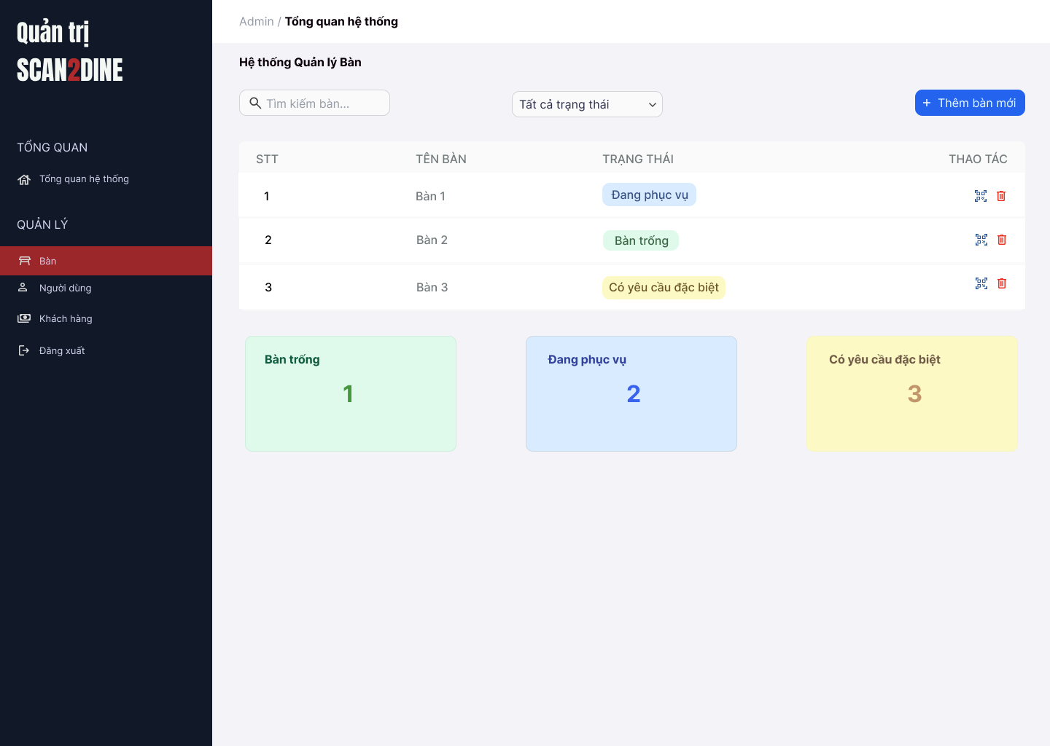 |  |  |  | 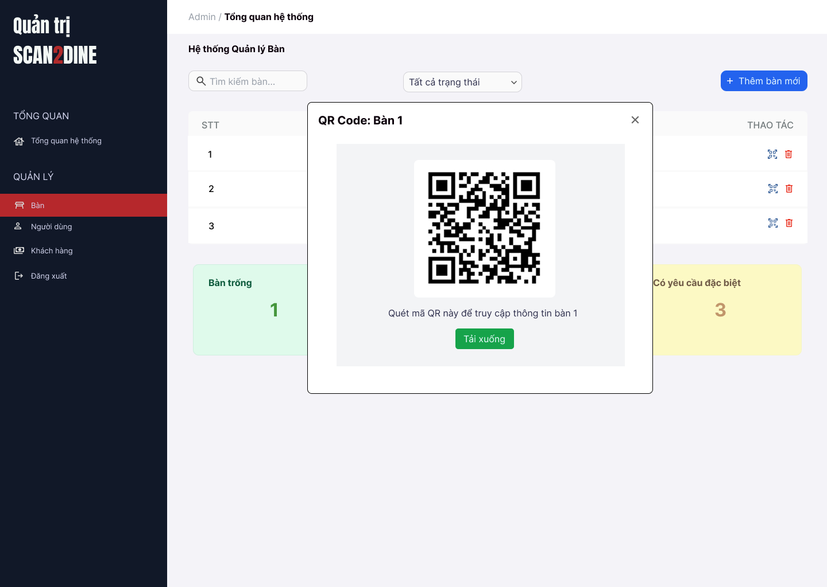
Test Case ID | Mô tả | Hành động | Điều kiện tiên quyết | Kết quả mong đợi | Kết quả thực tế | Kết quả |  |  | Kết quả |  |  | Chú thích
 |  |  |  |  |  | Vòng 1 |  |  | Vòng 2
 |  |  |  |  |  | Trạng thái | Ngày kiểm tra | Người kiểm tra | Trạng thái | Ngày kiểm tra | Người kiểm tra
GUI_SHOW Quản lý bàn
GUI-QLB01 | [Tìm kiếm bàn] Textbox |  |  | - Label: Placeholder "Tìm kiếm bàn" - Status: Enable - Text color: Black - Background: White
GUI-TTNV02 | [Bộ lọc trạng thái] Dropdown |  |  | - Label: "Tất cả trạng thái" - Status: Enable - Text color: Black - Background: White - Option: + Tất cả trạng thái + Bàn trống + Đang phục vụ + Có yêu cầu đặc biệt
GUI-TTNV03 | [Thêm bàn mới] Button |  |  | - Label: "Thêm bàn mới" - Status: Enable - Text color: White - Background: Blue
GUI-TTNV04 | [Bàng danh sách bàn] Table |  |  | - Cột: + STT + Tên bàn + Trạng thái + Thao tác - Status: Enable - Text color: Black
GUI-TTNV05 | [Xóa bàn] Icon Button |  |  | - Icon: Biểu tượng "thùng rác" - Status: Enable - Background: White
GUI-TTNV06 | [Thống kê bàn] Card |  |  | - Số lượng và trạng thái bàn (hiển thị dưới dạng card): + Bàn trống: nền xanh lá nhạt + Đang phục vụ: nền xanh dương nhạt + Có yêu cầu đặc biệt: nền vàng nhạt
FUNCTION_SHOW Quản lý bàn
FUNC-QLB01 | Kiểm tra hiển thị màn hình Quản lý bàn | 1. Mở trình duyệt firefox/safari/CocCoc 2. Nhập Url vào trình duyệt: [https://login.live.com/login.srf?lc=1066] 3. Đăng nhập vào hệ thống bằng tài khoản quản trị viên 4. Trên thanh sidebar bên trái, chọn mục [Bàn] |  | Màn hình [Quản lý bàn] được hiển thị thành công. Ngôn ngữ hiển thị trùng với cài đặt ngôn ngữ của trình duyệt.
FUNC-QLB02 | Kiểm tra việc tìm kiếm với số bàn chính xác khi người dùng nhập vào textbox [Tìm kiếm bàn] | 1. Nhập 'Bàn 1' vào textbox [Tìm kiếm bàn] | Passed FUNC-QLB01 | Số bàn được hiển thị đúng với số bàn mà người dùng tìm.
FUNC-QLB03 | Kiểm tra việc tìm kiếm với số bàn không tồn tại khi người dùng nhập vào textbox [Tìm kiếm bàn] | 1. Nhập 'Bàn 1000' vào textbox [Tìm kiếm bàn] | Passed FUNC-QLB01 | Hiển thị message: "Không có kết quả tìm kiếm"
FUNC-QLB04 | Kiểm tra việc tìm kiếm phân biệt chữ hoa, chữ thường khi người dùng nhập vào textbox [Tìm kiếm bàn] | 1. Nhập 'bàn 3' vào textbox [Tìm kiếm bàn] | Passed FUNC-QLB01 | Số bàn được hiển thị đúng với số bàn mà người dùng tìm.
FUNC-QLB05 | Kiểm tra việc tìm kiếm với khoảng trắng 2 đầu khi người dùng nhập vào textbox [Tìm kiếm bàn] | 1. Nhập ' Bàn 3 ' vào textbox [Tìm kiếm bàn] | Passed FUNC-QLB01 | Số bàn được hiển thị đúng với số bàn mà người dùng tìm.
FUNC-QLB06 | Kiểm tra việc tìm kiếm khi danh sách bàn đang được lọc theo trạng thái tại textbox [Tìm kiếm bàn] | 1. Lọc theo trạng thái "Đang phục vụ" 2. Nhập 'Bàn 2' tại textbox [Tìm kiếm bàn] | Passed FUNC-QLB01 | Số bàn được hiển thị đúng với số bàn mà người dùng tìm và việc tìm kiếm được lọc trong trạng thái "Đang phục vụ".
FUNC-QLB07 | Kiểm tra việc tìm kiếm khi danh sách bàn rỗng tại textbox [Tìm kiếm bàn] | 1. Nhập 'Bàn 3' vào textbox [Tìm kiếm bàn] | Passed FUNC-QLB01 | Hiển thị message: "Không có kết quả tìm kiếm"
FUNC-QLB08 | Kiểm tra việc tìm kiếm khi người dùng nhập ký tự đặc biệt tại textbox [Tìm kiếm bàn] | 1. Nhập '$%^%%^' vào textbox [Tìm kiếm bàn] | Passed FUNC-QLB01 | Hiển thị message: "Không có kết quả tìm kiếm"
FUNC-QLB09 | Kiểm tra việc tìm kiếm khi người dùng nhập số tại textbox [Tìm kiếm bàn] | 1. Nhập '5' vào textbox [Tìm kiếm bàn] | Passed FUNC-QLB01 | Hiển thị đúng kết quả mà người dùng tìm.
FUNC-QLB10 | Kiểm tra việc hiển thị đầy đủ các tùy chọn trạng thái tại comboboc [Trạng thái] | 1. Kiểm tra combobox [Trạng thái] gồm 4 mục: "Tất cả trạng thái", "Bàn trống", "Đang phục vụ", "Có yêu cầu đặc biệt" | Passed FUNC-QLB01 | Tất cả tùy chọn xuất hiện đầy đủ
FUNC-QLB11 | Kiểm tra hiển thị khi người dùng lọc trạng thái "Bàn trống" tại combobox [Trạng thái] | 1. Chọn "Bàn trống" tại combobox [Trạng thái] | Passed FUNC-QLB01 | Chỉ hiển thị các bàn có trạng thái "Bàn trống"
FUNC-QLB12 | Kiểm tra hiển thị khi người dùng lọc trạng thái "Đang phục vụ" tại combobox [Trạng thái] | 1. Chọn "Đang phục vụ" tại combobox [Trạng thái] | Passed FUNC-QLB01 | Chỉ hiển thị các bàn có trạng thái "Đang phục vụ"
FUNC-QLB13 | Kiểm tra hiển thị khi người dùng lọc trạng thái "Có yêu cầu đặc biệt" tại combobox [Trạng thái] | 1. Chọn "Có yêu cầu đặc biệt" tại combobox [Trạng thái] | Passed FUNC-QLB01 | Chỉ hiển thị các bàn có trạng thái "Có yêu cầu đặc biệt"
FUNC-QLB14 | Kiểm tra hiển thị khi người dùng lọc trạng thái "Tất cả trạng thái" tại combobox [Trạng thái] | 1. Chọn "Tất cả trạng thái" tại combobox [Trạng thái] | Passed FUNC-QLB01 | Chỉ hiển thị các bàn có trạng thái "Tất cả trạng thái"
FUNC-QLB15 | Kiểm tra việc hiển thị hộp thoại thông báo khi người dùng chọn vào button [Thêm bàn mới] | 1. Chọn vào button [Thêm bàn mới] | Passed FUNC-QLB01 | Hiển thị thông báo “Bạn có muốn thêm bàn mới không?” với 2 nút [Đồng ý] và [Không]
FUNC-QLB16 | Kiểm tra việc hiển thị màn hình hộp thoại mã QR | 1. Chọn vào icon button mã QR | Passed FUNC-QLB01 | Hiển thị màn hình hộp thoại quét mã QR

Thêm bàn mới
Project Name | Xây dựng website gọi món thanh toán thông minh qua qr code và AI, kết nối khách hàng với quầy ăn tại chợ đêm
Module Code | Thêm bàn mới
 | Hoàn thành | Lỗi | Chưa kiểm tra | Bị chăn | Tổng số trường hợp thử nghiệm
Round 1 | 0 | 0 | 0 | 0
Round 2 |  | 0 | 0 | 0
 | 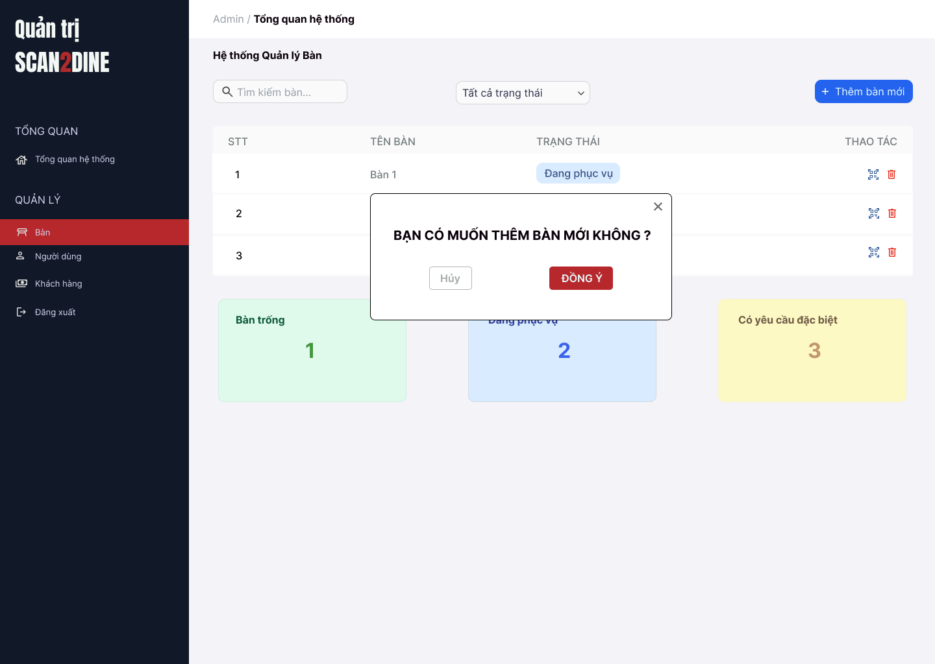
Test Case ID | Mô tả | Hành động | Điều kiện tiên quyết | Kết quả mong đợi | Kết quả thực tế | Kết quả |  |  | Kết quả |  |  | Chú thích
 |  |  |  |  |  | Vòng 1 |  |  | Vòng 2
 |  |  |  |  |  | Trạng thái | Ngày kiểm tra | Người kiểm tra | Trạng thái | Ngày kiểm tra | Người kiểm tra
GUI_SHOW Thêm bàn mới
GUI-TBM01 | [Hộp thoại xác nhận] Modal |  |  | - Label: "Bạn có muốn thêm bàn mới không?" - Status: Enable - Text color: Black - Background: White
GUI-TBM02 | [Nút "Không"] Button |  |  | - Label: "Không" - Status: Enable - Text color: White - Background: Red
GUI-TBM03 | [Nút "Đồng ý"] Button |  |  | - Label: "Đồng ý" - Status: Enable - Text color: White - Background: Green
GUI-TBM04 | [Nút đóng hộp thoại] Icon Button |  |  | - Icon: "X" góc bên phải - Status: Enable
FUNCTION_SHOW Thêm bàn mới
FUNC-TBM01 | Kiểm tra hiển thị hộp thoại thông báo [Thêm bàn mới] | 1. Mở trình duyệt firefox/safari/CocCoc 2. Nhập Url vào trình duyệt: [https://login.live.com/login.srf?lc=1066] 3. Đăng nhập vào hệ thống bằng tài khoản quản trị viên 4. Trên thanh sidebar bên trái, chọn mục [Bàn] 5. Chọn vào button [Thêm bàn mới] |  | Hiển thị màn hình Thêm bàn mới
FUNC-TBM02 | Kiểm tra việc khi người dùng chọn button [Hủy] trên hộp thoại thông báo Thêm bàn mới | 1. Chọn trên button [Hủy] | Passed FUNC-TBM01 | Hộp thoại đóng, không thêm bàn mới
FUNC-TBM03 | Kiểm tra việc khi người dùng chọn button [Đồng ý] trên hộp thoại thông báo Thêm bàn mới và đang ở trạng thái "Tất cả trạng thái" | 1. Chọn trên button [Đồng ý] | Passed FUNC-TBM01 Tổng danh sách bàn hiện có là 5 | Thêm bàn số tiếp theo (VD: bàn số 6), gán trạng thái “Bàn trống”, hiển thị trong danh sách
FUNC-TBM04 | Kiểm tra việc khi người dùng chọn button [Đồng ý] trên hộp thoại thông báo Thêm bàn mới và đang ở trạng thái "Bàn trống" | 1. Chọn trên button [Đồng ý] | Passed FUNC-TBM01 Tổng danh sách bàn hiện có là 5 | Bàn số tiếp theo được thêm, hiển thị trong danh sách vì cùng trạng thái “Bàn trống”
FUNC-TBM05 | Kiểm tra việc khi người dùng chọn button [Đồng ý] trên hộp thoại thông báo Thêm bàn mới và đang ở trạng thái "Đang phục vụ" | 1. Chọn trên button [Đồng ý] | Passed FUNC-TBM01 Tổng danh sách bàn hiện có là 5 | Thêm bàn với trạng thái “Bàn trống”, giao diện tự chuyển về “Tất cả trạng thái” và hiển thị bàn mới
FUNC-TBM06 | Kiểm tra việc khi người dùng chọn button [Đồng ý] trên hộp thoại thông báo Thêm bàn mới và đang ở trạng thái "Đang có yêu cầu đặc biệt" | 1. Chọn trên button [Đồng ý] | Passed FUNC-TBM01 Tổng danh sách bàn hiện có là 5 | Giao diện chuyển sang “Tất cả trạng thái” và hiển thị bàn mới (bàn trống)
FUNC-TBM07 | Kiểm tra việc số bàn tăng đúng | 1. Chọn button [Thêm bàn mới] | Passed FUNC-TBM01 Tổng danh sách bàn hiện có là 5 | Mỗi lần thêm sẽ tăng số bàn lên (6 → 7 → 8...)
FUNC-TBM08 | Kiểm tra việc bàn mới vừa thêm có đúng trạng thái "Bàn trống" | 1. Chọn button [Thêm bàn mới] | Passed FUNC-TBM01 Tổng danh sách bàn hiện có là 5 | Trạng thái luôn là “Bàn trống”
FUNC-TBM09 | Hộp thoại thông báo đóng lại khi người dùng chọn icon button [X] | 1. Chọn icon button [X] | Passed FUNC-TBM01 | Hộp thoại thông báo đóng lại

Xóa bàn
Project Name | Xây dựng website gọi món thanh toán thông minh qua qr code và AI, kết nối khách hàng với quầy ăn tại chợ đêm
Module Code | Xóa bàn
 | Hoàn thành | Lỗi | Chưa kiểm tra | Bị chăn | Tổng số trường hợp thử nghiệm
Round 1 | 0 | 0 | 0 | 0
Round 2 |  | 0 | 0 | 0
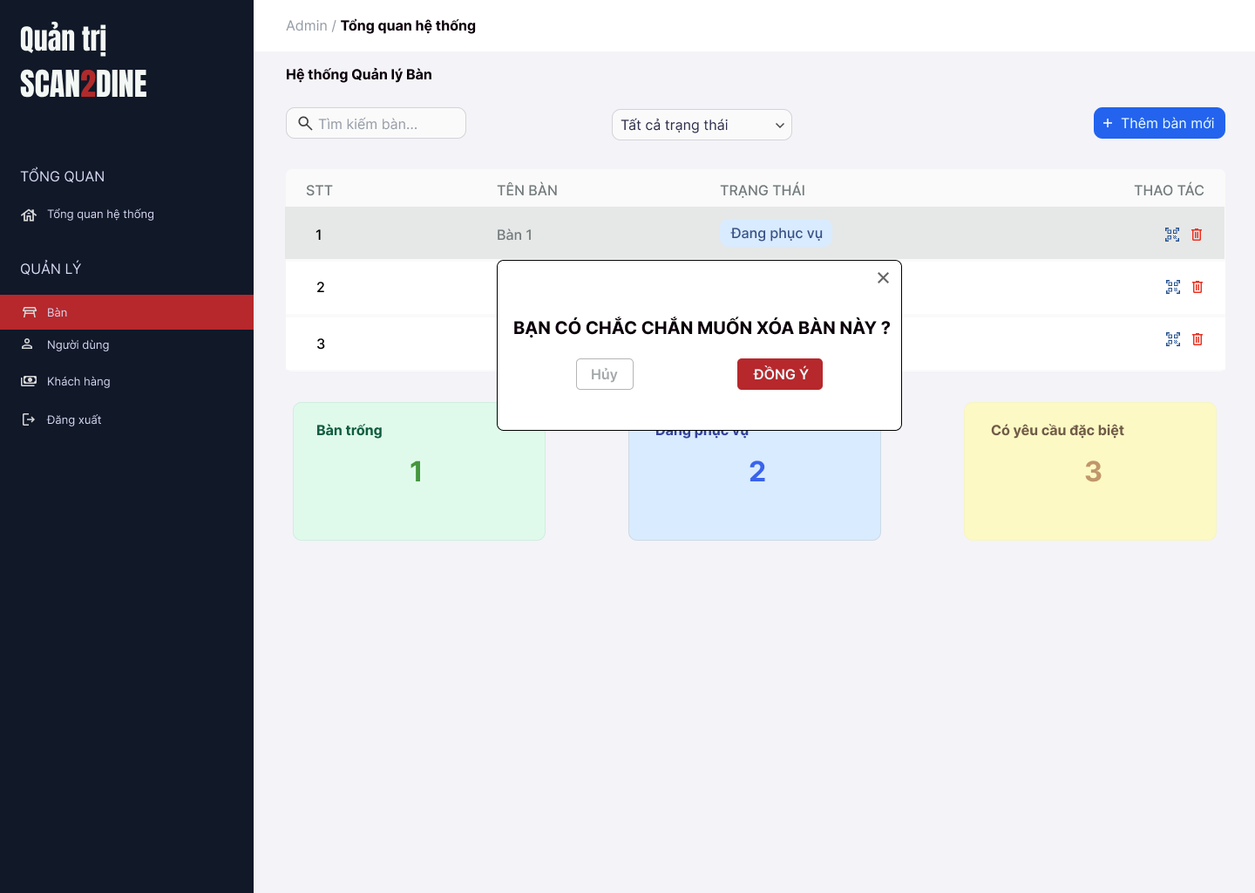
Test Case ID | Mô tả | Hành động | Điều kiện tiên quyết | Kết quả mong đợi | Kết quả thực tế | Kết quả |  |  | Kết quả |  |  | Chú thích
 |  |  |  |  |  | Vòng 1 |  |  | Vòng 2
 |  |  |  |  |  | Trạng thái | Ngày kiểm tra | Người kiểm tra | Trạng thái | Ngày kiểm tra | Người kiểm tra
GUI_SHOW Xóa bàn
GUI-XB01 | [Hộp thoại xác nhận] Modal |  |  | - Label: "Bạn có muốn xóa bàn 3 không?" - Status: Enable - Text color: Black - Background: White
GUI-XB02 | [Nút "Không"] Button |  |  | - Label: "Không" - Status: Enable - Text color: White - Background: Red
GUI-XB03 | [Nút "Đồng ý"] Button |  |  | - Label: "Đồng ý" - Status: Enable - Text color: White - Background: Green
GUI-XB04 | [Nút đóng hộp thoại] Icon Button |  |  | - Icon: "X" góc bên phải - Status: Enable
FUNCTION_SHOW Xóa bàn
FUNC-XB01 | Kiểm tra hiển thị màn hình [Quản lý bàn] | 1. Mở trình duyệt firefox/safari/CocCoc 2. Nhập Url vào trình duyệt: [https://login.live.com/login.srf?lc=1066] 3. Đăng nhập vào hệ thống bằng tài khoản quản trị viên 4. Trên thanh sidebar bên trái, chọn mục [Bàn] |  | Màn hình [Quản lý bàn] được hiển thị thành công. Ngôn ngữ hiển thị trùng với cài đặt ngôn ngữ của trình duyệt.
FUNC-XB02 | Kiểm tra hiển thị nút icon Xóa khi bàn ở trạng thái “Bàn trống” | 1. Kiểm tra danh sách bàn | Passed FUNC-XB01 | Nút Xóa hiển thị với các bàn “Bàn trống”
FUNC-XB03 | Kiểm tra không hiển thị nút Xóa với bàn “Đang phục vụ” | 1. Quan sát danh sách | Passed FUNC-XB01 | Nút Xóa không hiển thị
FUNC-XB04 | Kiểm tra không hiển thị nút Xóa với bàn “Có yêu cầu đặc biệt” | 1. Quan sát danh sách | Passed FUNC-XB01 | Nút Xóa không hiển thị
FUNC-XB05 | Kiểm tra việc khi người dùng click nút Xóa hiển thị hộp thoại xác nhận | 1. Nhấn nút Xóa ở bàn trống số 3 | Passed FUNC-XB01 | Hiển thị: “Bạn có chắc chắn muốn xóa bàn 3?” với [Đồng ý] và [Hủy]
FUNC-XB06 | Kiểm tra việc khi người dùng chọn button [Hủy] trên hộp thoại thông báo xác nhận xóa | 1. Chọn button [Hủy] trên hộ thoại thông báo xác nhận xóa | Passed FUNC-XB01, FUNC-XB05 | Không xóa bàn, đóng hộp thoại
FUNC-XB07 | Kiểm tra việc khi người dùng chọn button [Đồng ý] trên hộp thoại thông báo xác nhận xóa | 1. Chọn trên button [Đồng ý] trên hộ thoại thông báo xác nhận xóa | Passed FUNC-XB01, FUNC-XB05 | Bàn bị xóa khỏi danh sách
FUNC-XB08 | Kiểm tra việc khi người dùng chọn button [Đồng ý] xóa bàn đang lọc ở trạng thái "Bàn trống" | 1. Chọn "Bàn trống" ở combobox [Trạng thái] 2. Chọn icon xóa tại bàn 5 3. Chọn button [Đồng ý] tại hộp thoại thông báo xác nhận xóa | Passed FUNC-XB01 | Bàn 5 biến mất khỏi danh sách
FUNC-XB09 | Kiểm tra icon button thùng rác bị ẩn tại bàn có trạng thái "Đang phục vụ" | 1. Quan sát tại icon button thùng rác tại bàn có trạng thái "Đang phục vụ" | Passed FUNC-XB01 | Icon button thùng rác tại bàn có trạng thái "Đang phục vụ" bị ẩn
FUNC-XB10 | Kiểm tra icon button thùng rác bị ẩn tại bàn có trạng thái "Đang có yêu cầu đặc biệt" | 1. Quan sát tại icon button thùng rác tại bàn có trạng thái "Đang có yêu cầu đặc biệt" | Passed FUNC-XB01 | Icon button thùng rác tại bàn có trạng thái "Đang có yêu cầu đặc biệt" bị ẩn
FUNC-XB11 | Hộp thoại thông báo đóng lại khi người dùng chọn icon button [X] | 1. Chọn icon button [X] | Passed FUNC-XB01 | Hộp thoại thông báo đóng lại

Quản lý người dùng
Project Name | Xây dựng website gọi món thanh toán thông minh qua qr code và AI, kết nối khách hàng với quầy ăn tại chợ đêm
Module Code | Quản lý người dùng
 | Hoàn thành | Lỗi | Chưa kiểm tra | Bị chăn | Tổng số trường hợp thử nghiệm
Round 1 | 0 | 0 | 0 | 0
Round 2 |  | 0 | 0 | 0
 | 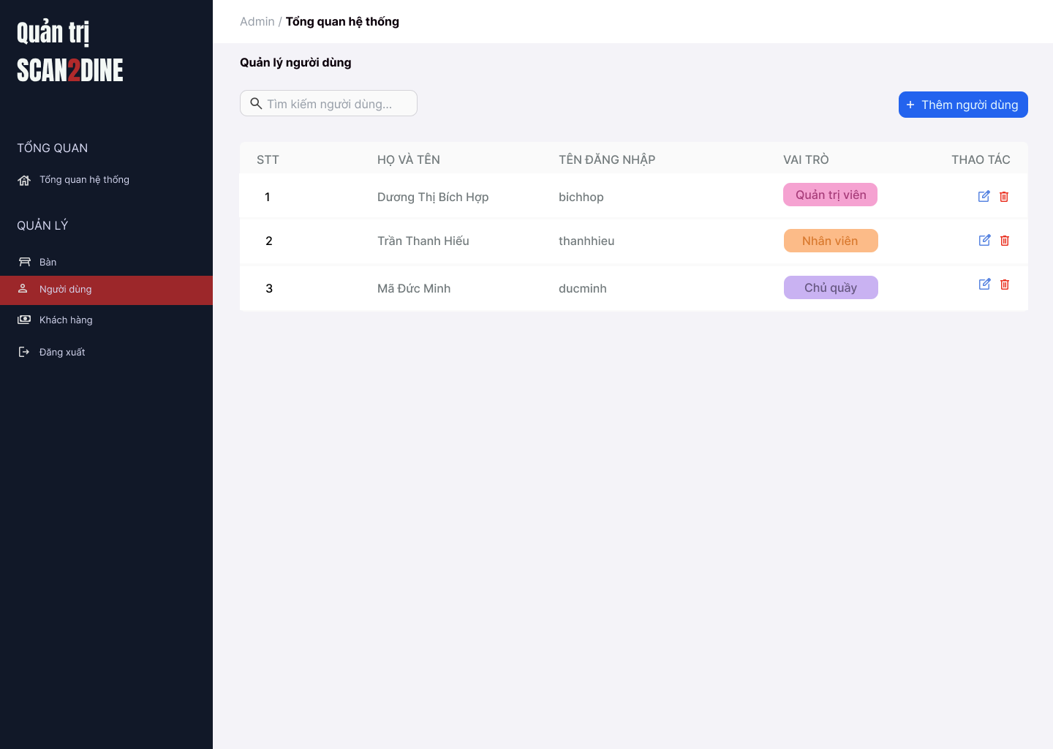
Test Case ID | Mô tả | Hành động | Điều kiện tiên quyết | Kết quả mong đợi | Kết quả thực tế | Kết quả |  |  | Kết quả |  |  | Chú thích
 |  |  |  |  |  | Vòng 1 |  |  | Vòng 2
 |  |  |  |  |  | Trạng thái | Ngày kiểm tra | Người kiểm tra | Trạng thái | Ngày kiểm tra | Người kiểm tra
GUI_SHOW Quản lý người dùng
GUI-QLND01 | [Tìm kiếm bàn] Textbox |  |  | - Label: Placeholder "Tìm kiếm bàn" - Status: Enable - Text color: Black - Background: White
GUI-QLND02 | [Tìm kiếm người dùng] Textbox |  |  | - Label: White - Status: Enable - Text color: Black
GUI-QLND03 | [Thêm người dùng] Button |  |  | - Label: "Thêm người dùng" - Status: Enable - Text color: White - Background color: Blue
GUI-QLND04 | [Danh sách người dùng] Table |  |  | - Cột: + STT + Họ và tên + Tên đăng nhập + Vai trò + Thao tác - Text color: Black
GUI-QLND05 | [Sửa người dùng] Icon Button |  |  | - Icon: Cây bút (edit) - Status: Enable
GUI-QLND06 | [Xóa người dùng] Icon Button |  |  | - Icon: Thùng rác - Status: Enable
FUNCTION_SHOW Quản lý người dùng
FUNC-QLND01 | Kiểm tra hiển thị màn hình Quản lý người dùng | 1. Mở trình duyệt firefox/safari/CocCoc 2. Nhập Url vào trình duyệt: [https://login.live.com/login.srf?lc=1066] 3. Đăng nhập vào hệ thống bằng tài khoản quản trị viên 4. Trên thanh sidebar bên trái, chọn mục [Người dùng] |  | Màn hình Quản lý người dùng được hiển thị thành công. Ngôn ngữ hiển thị trùng với cài đặt ngôn ngữ của trình duyệt.
FUNC-QLND02 | Kiểm tra việc tìm kiếm khi người dùng nhập giá trị hợp lệ tại textbox [Tìm kiếm người dùng] | 1. Nhập 'Dương Thị Bích Hợp' vào textbox [Tìm kiếm người dùng] | Passed FUNC-QLND01 | Họ tên người dùng cần tìm được hiển thị chính xác
FUNC-QLND03 | Kiểm tra việc tìm kiếm khi người dùng nhập giá trị không hợp lệ tại textbox [Tìm kiếm người dùng] | 1. Nhập 'Mã' vào textbox [Tìm kiếm người dùng] | Passed FUNC-QLND01 | Không tìm thấy kết quả tìm kiếm
FUNC-QLND04 | Kiểm tra việc tìm kiếm phân biệt chữ hoa, chữ thường khi người dùng nhập vào textbox [Tìm kiếm người dùng] | 1. Nhập 'hiếu' vào textbox [Tìm kiếm người dùng] | Passed FUNC-QLND01 | Tên người dùng cần tìm được hiển thị chính xác
FUNC-QLND05 | Kiểm tra việc tìm kiếm khi người dùng nhập giá trị không dấu vào textbox [Tìm kiếm người dùng] | 1. Nhập 'Hop' vào textbox [Tìm kiếm người dùng] | Passed FUNC-QLND01 | Tên người dùng cần tìm được hiển thị chính xác
FUNC-QLND06 | Kiểm tra việc tìm kiếm với khoảng trắng 2 đầu khi người dùng nhập vào textbox [Tìm kiếm người dùng] | 1. Nhập ' Dương ' vào textbox [Tìm kiếm bàn] | Passed FUNC-QLND01 | Tên người dùng cần tìm được hiển thị chính xác
FUNC-QLND07 | Kiểm tra việc hiển thị màn hình khi người dùng chọn vào button [Thêm người dùng] | 1. Chọn trên button [Thêm người dùng] | Passed FUNC-QLND01 | Màn hình Thêm người dùng được hiển thị
FUNC-QLND08 | Kiểm tra việc hiển thị màn hình khi người dùng chọn vào icon button [Chỉnh sửa] | 1. Chọn trên icon button [Chỉnh sửa] | Passed FUNC-QLND01 | Màn hình Chỉnh sửa người dùng được hiển thị
FUNC-QLND09 | Kiểm tra việc hiển thị màn hình khi người dùng chọn vào icon button thùng rác | 1. Chọn trên icon button thùng rác | Passed FUNC-QLND01 | Màn hình hộp thoại hiển thị thông báo xóa người dùng được hiển thị

Thêm người dùng
Project Name | Xây dựng website gọi món thanh toán thông minh qua qr code và AI, kết nối khách hàng với quầy ăn tại chợ đêm
Module Code | Thêm người dùng
 | Hoàn thành | Lỗi | Chưa kiểm tra | Bị chăn | Tổng số trường hợp thử nghiệm
Round 1 | 0 | 0 | 0 | 0
Round 2 |  | 0 | 0 | 0
 | 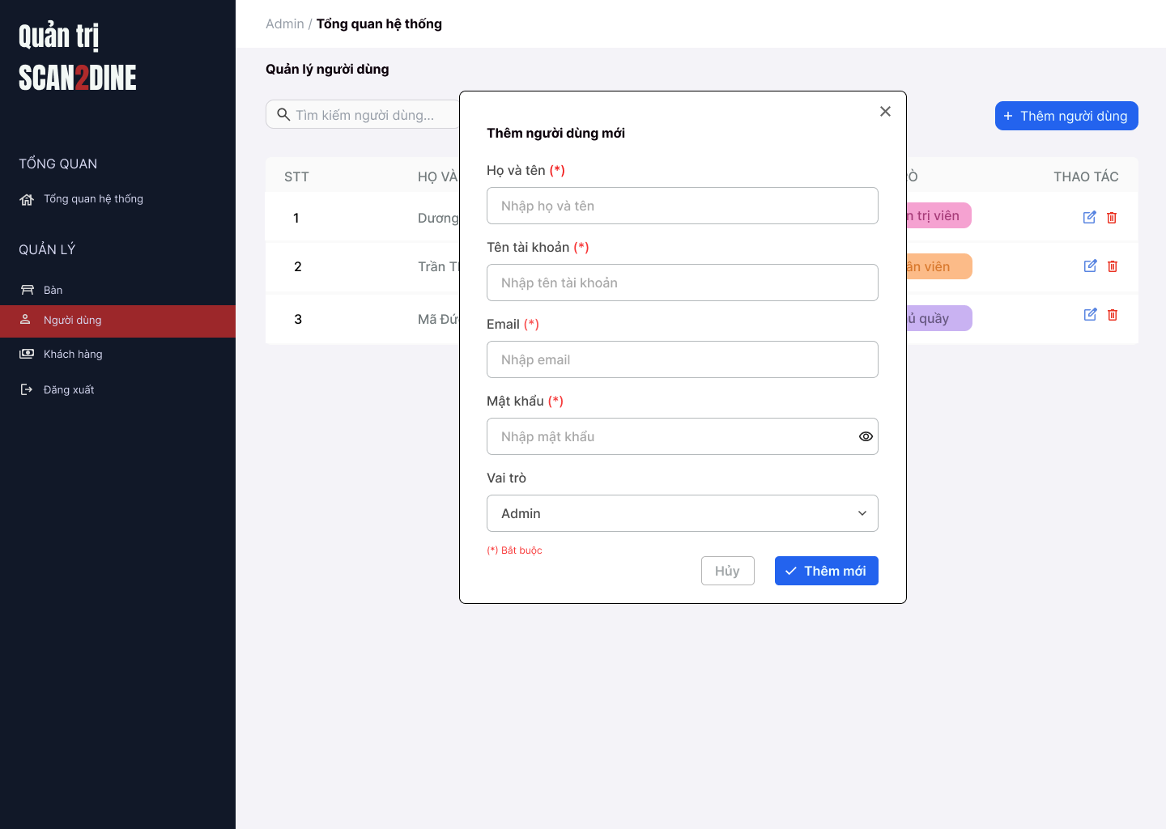
Test Case ID | Mô tả | Hành động | Điều kiện tiên quyết | Kết quả mong đợi | Kết quả thực tế | Kết quả |  |  | Kết quả |  |  | Chú thích
 |  |  |  |  |  | Vòng 1 |  |  | Vòng 2
 |  |  |  |  |  | Trạng thái | Ngày kiểm tra | Người kiểm tra | Trạng thái | Ngày kiểm tra | Người kiểm tra
GUI_SHOW Thêm người dùng
GUI-TND01 | [Họ và tên] Textbox |  |  | - Label: Black - Status: Enable - Text color: Black
GUI-TND02 | [Tên tài khoản] Textbox |  |  | - Label: Black - Status: Enable - Text color: Black
GUI-TND03 | [Email] Textbox |  |  | - Label: Black - Status: Enable - Text color: Black
GUI-TND04 | [Mật khẩu] Textbox |  |  | - Label: Black - Status: Enable - Text color: Black
GUI-TND05 | [Vai trò] Combobox |  |  | - Label: Black - Status: Enable - Default option: Admin - Text color: Black
GUI-TND06 | [Thêm mới] Button |  |  | - Label: White - Status: Enable - Background: Blue - Text color: White
GUI-TND07 | [Hủy] Button |  |  | - Label: Gray - Status: Enable - Text color: Black
FUNCTION_SHOW Thêm người dùng
FUNC-TND01 | Kiểm tra hiển thị màn hình [Thêm người dùng] | 1. Mở trình duyệt firefox/safari/CocCoc 2. Nhập Url vào trình duyệt: [https://login.live.com/login.srf?lc=1066] 3. Đăng nhập vào hệ thống bằng tài khoản quản trị viên 4. Trên thanh sidebar bên trái, chọn mục [Bàn] 5. Chọn vào button [Thêm người dùng] |  | Hiển thị màn hình Thêm người dùng thành công
FUNC-TND02 | Kiểm tra việc thêm mới record [Thêm người dùng] không thành công trong trường hợp không nhập dữ liệu đến các tất cả các trường trên form | 1. Không nhập dữ liệu đến tất cả các trường trên form 2. Chọn trên button [Thêm mới] | Passed FUNC-TND01 | "Hiển thị message tại tất cả các trường bắt buộc nhập Hiển thị message: "Vui lòng nhập Họ và tên" tại textbox [Họ và tên] Hiển thị message: "Vui lòng nhập Tên tài khoản" tại textbox [tên tài khoản] Hiển thị message: "Vui lòng nhập Email" tại textbox [Email] Hiển thị message: "Vui lòng nhập Mật khẩu" tại textbox [Mật khẩu]
FUNC-TND03 | Kiểm tra việc thêm mới record [Thêm người dùng] thành công trong trường hợp nhập dữ liệu đến các tất cả các trường trên form | 1. Nhập dữ liệu hợp lệ đến tất cả các trường trên form 2. Chọn trên button [Thêm mới] |  | Hiển thị message: "Thêm người dùng thành công"
FUNC-TND04 | Kiểm tra việc thêm mới record [Thêm người dùng] thành công trong trường hợp không nhập dữ liệu đến các tất cả các trường không bắt buộc trên form | 1. Nhập dữ liệu đến các trường bắt buộc nhập 2. Không nhập dữ liệu đến các trường không bắt buộc 3. Chọn trên button [Thêm mới] | Passed FUNC-TND01 | Hiển thị message: "Thêm người dùng thành công"
FUNC-TND05 | Kiểm tra việc thêm mới record [Thêm người dùng] không thành công trong trường hợp không nhập dữ liệu đến các tất cả các trường bắt buộc trên form | 1. Nhập dữ liệu đến các trường không bắt buộc nhập 2. Không nhập dữ liệu đến các trường bắt buộc 3. Chọn trên button [Thêm mới] | Passed FUNC-TND01 | "Hiển thị message tại tất cả các trường bắt buộc nhập Hiển thị message: "Vui lòng nhập Họ và tên" tại textbox [Họ và tên] Hiển thị message: "Vui lòng nhập Tên tài khoản" tại textbox [tên tài khoản] Hiển thị message: "Vui lòng nhập Email" tại textbox [Email] Hiển thị message: "Vui lòng nhập Mật khẩu" tại textbox [Mật khẩu]
FUNC-TND06 | Kiểm tra việc thêm mới record [Thêm người dùng] không thành công trong trường hợp người dùng không nhập dữ liệu đến textbox [Họ và tên] | 1. Không nhập dữ liệu đến textbox [Họ và tên] 2. Nhập giá trị hợp lệ đến các trường còn lại 3. Chọn trên button [Thêm mới] | Passed FUNC-TND01 | Hiển thị message: "Vui lòng nhập Họ và tên" tại textbox [Họ và tên]
FUNC-TND07 | Kiểm tra thêm mới record [Thêm người dùng] không thành công trong trường hợp người dùng nhập kí tự đặc biệt đến textbox [Họ và tên] | 1. Nhập '@#^&*' đến textbox [Họ và tên] 2. Nhập giá trị hợp lệ đến các trường còn lại 3. Chọn trên button [Thêm mới] | Passed FUNC-TND01 | Hiển thị message: "Họ và tên không hợp lệ"
FUNC-TND08 | Kiểm tra thêm mới record [Thêm người dùng] thành công trong trường hợp người dùng nhập khoảng trắng 2 đầu đến textbox [Họ và tên] | 1. Nhập ' Dương Thị Bích Hợp ' đến textbox [Họ và tên] 2. Nhập giá trị hợp lệ đến các trường còn lại 3. Chọn trên button [Thêm mới] | Passed FUNC-TND01 | Hệ thống tự động trim khoảng trắng 2 đầu và đồng thời hiển thị thông báo: "Thêm người dùng mới thành công".
FUNC-TND09 | Kiểm tra thêm mới record [Thêm người dùng] thành công trong trường hợp người dùng nhập chữ đến textbox [Họ và tên] | 1. Nhập 'Dương Thị Bích Hợp' đến textbox [Họ và tên] 2. Nhập giá trị hợp lệ đến các trường còn lại 3. Chọn trên button [Thêm mới] | Passed FUNC-TND01 | Hiển thị thông báo "Thêm người dùng mới thành công".
FUNC-TND10 | Kiểm tra thêm mới record [Thêm người dùng] không thành công trong trường hợp người dùng nhập số đến textbox [Họ và tên] | 1. Nhập '12345' đến textbox [Họ và tên] 2. Nhập giá trị hợp lệ đến các trường còn lại 3. Chọn trên button [Thêm mới] | Passed FUNC-TND01 | Hiển thị message: "Họ và tên không hợp lệ"
FUNC-TND11 | Kiểm tra thêm mới record [Thêm người dùng] không thành công trong trường hợp người dùng nhập chữ và số đến textbox [Họ và tên] | 1. Nhập 'Hợp 123' đến textbox [Họ và tên] 2. Nhập giá trị hợp lệ đến các trường còn lại 3. Chọn trên button [Thêm mới] | Passed FUNC-TND01 | Hiển thị message: "Họ và tên không hợp lệ"
FUNC-TND12 | Kiểm tra thêm mới record [Thêm người dùng] không thành công trong trường hợp người dùng nhập nhỏ hơn 2 kí tự chữ đến textbox [Họ và tên] | 1. Nhập 'H' đến textbox [Họ và tên] 2. Nhập giá trị hợp lệ đến các trường còn lại 3. Chọn trên button [Thêm mới] | Passed FUNC-TND01 | Hiển thị message: "Họ và tên chỉ cho phép nhập từ 2 - 50 kí tự chữ".
FUNC-TND13 | Kiểm tra thêm mới record [Thêm người dùng] thành công trong trường hợp người dùng nhập đúng 2 kí tự chữ đến textbox [Họ và tên] | 1. Nhập 'Lê' đến textbox [Họ và tên] 2. Nhập giá trị hợp lệ đến các trường còn lại 3. Chọn trên button [Thêm mới] | Passed FUNC-TND01 | Hiển thị thông báo "Thêm người dùng mới thành công".
FUNC-TND14 | Kiểm tra thêm mới record [Thêm người dùng] thành công trong trường hợp người dùng nhập đúng 50 kí tự chữ đến textbox [Họ và tên] | 1. Nhập đúng 50 ký tự chữ đến textbox [Họ và tên] 2. Nhập giá trị hợp lệ đến các trường còn lại 3. Chọn trên button [Thêm mới] | Passed FUNC-TND01 | Hiển thị thông báo "Thêm người dùng mới thành công".
FUNC-TND15 | Kiểm tra thêm mới record [Thêm người dùng] không thành công trong trường hợp người dùng nhập lớn hơn 50 kí tự chữ đến textbox [Họ và tên] | 1. Nhập lớn hơn 50 ký tự chữ đến textbox [Họ và tên] 2. Nhập giá trị hợp lệ đến các trường còn lại 3. Chọn trên button [Thêm mới] | Passed FUNC-TND01 | Hiển thị message: "Họ và tên chỉ cho phép nhập từ 2 - 50 kí tự chữ".
FUNC-TND16 | Kiểm tra việc thêm mới record [Thêm người dùng] thành công trong trường hợp người dùng không nhập dữ liệu đến textbox [Tên tài khoản] | 1. Không nhập dữ liệu đến textbox [Tên tài khoản] 2. Nhập giá trị hợp lệ đến các trường còn lại 3. Chọn trên button [Thêm mới] | Passed FUNC-TND01 | Hiển thị message: "Vui lòng nhập Tên tài khoản" tại textbox [Tên tài khoản]
FUNC-TND17 | Kiểm tra thêm mới record [Thêm người dùng] không thành công trong trường hợp người dùng nhập kí tự đặc biệt đến textbox [Tên tài khoản] | 1. Nhập '@#^&*' đến textbox [Tên tài khoản] 2. Nhập giá trị hợp lệ đến các trường còn lại 3. Chọn trên button [Thêm mới] | Passed FUNC-TND01 | Hiển thị message: "Tên tài khoản không hợp lệ"
FUNC-TND18 | Kiểm tra thêm mới record [Thêm người dùng] thành công trong trường hợp người dùng nhập khoảng trắng 2 đầu đến textbox [Tên tài khoản] | 1. Nhập ' bichhop ' đến textbox [Tên tài khoản] 2. Nhập giá trị hợp lệ đến các trường còn lại 3. Chọn trên button [Thêm mới] | Passed FUNC-TND01 | Hệ thống tự động trim khoảng trắng 2 đầu và đồng thời hiển thị thông báo: "Thêm người dùng mới thành công".
FUNC-TND19 | Kiểm tra thêm mới record [Thêm người dùng] không thành công trong trường hợp người dùng nhập khoảng trắng ở giữa đến textbox [Tên tài khoản] | 1. Nhập 'bi ch hop' đến textbox [Tên tài khoản] 2. Nhập giá trị hợp lệ đến các trường còn lại 3. Chọn trên button [Thêm mới] | Passed FUNC-TND01 | Hiển thị message: "Tên tài khoản không hợp lệ"
FUNC-TND20 | Kiểm tra thêm mới record [Thêm người dùng] thành công trong trường hợp người dùng nhập chữ đến textbox [Tên tài khoản] | 1. Nhập 'bichhop' đến textbox [Tên tài khoản] 2. Nhập giá trị hợp lệ đến các trường còn lại 3. Chọn trên button [Thêm mới] | Passed FUNC-TND01 | Hiển thị thông báo "Thêm người dùng mới thành công".
FUNC-TND21 | Kiểm tra thêm mới record [Thêm người dùng] không thành công trong trường hợp người dùng nhập số đến textbox [Tên tài khoản] | 1. Nhập '12345' đến textbox[Tên tài khoản] 2. Nhập giá trị hợp lệ đến các trường còn lại 3. Chọn trên button [Thêm mới] | Passed FUNC-TND01 | Hiển thị message: "Họ và tên không hợp lệ"
FUNC-TND22 | Kiểm tra thêm mới record [Thêm người dùng] thành công trong trường hợp người dùng nhập chữ và số đến textbox [Tên tài khoản] | 1. Nhập 'bich123' đến textbox [Tên tài khoản] 2. Nhập giá trị hợp lệ đến các trường còn lại 3. Chọn trên button [Thêm mới] | Passed FUNC-TND01 | Hiển thị thông báo "Thêm người dùng mới thành công".
FUNC-TND23 | Kiểm tra thêm mới record [Thêm người dùng] không thành công trong trường hợp người dùng nhập nhỏ hơn 4 kí tự đến textbox [Tên tài khoản] | 1. Nhập 'hop' đến textbox [Tên tài khoản] 2. Nhập giá trị hợp lệ đến các trường còn lại 3. Chọn trên button [Thêm mới] | Passed FUNC-TND01 | Hiển thị message: "Tên tài khoản chỉ cho phép nhập từ 4 - 30 kí tự chữ hoặc chữ và số".
FUNC-TND24 | Kiểm tra thêm mới record [Thêm người dùng] thành công trong trường hợp người dùng nhập đúng 4 kí tự đến textbox [Tên tài khoản] | 1. Nhập 'hieu' đến textbox [Tên tài khoản] 2. Nhập giá trị hợp lệ đến các trường còn lại 3. Chọn trên button [Thêm mới] | Passed FUNC-TND01 | Hiển thị thông báo "Thêm người dùng mới thành công".
FUNC-TND25 | Kiểm tra thêm mới record [Thêm người dùng] thành công trong trường hợp người dùng nhập đúng 30 kí tự đến textbox [Tên tài khoản] | 1. Nhập đúng 30 ký tự chữ hoặc chữ và số đến textbox [Tên tài khoản] 2. Nhập giá trị hợp lệ đến các trường còn lại 3. Chọn trên button [Thêm mới] | Passed FUNC-TND01 | Hiển thị thông báo "Thêm người dùng mới thành công".
FUNC-TND26 | Kiểm tra thêm mới record [Thêm người dùng] không thành công trong trường hợp người dùng nhập lớn hơn 30 kí tự đến textbox [Tên tài khoản] | 1. Nhập lớn hơn 30 ký tự chữ hoặc chữ và số đến textbox [Tên tài khoản] 2. Nhập giá trị hợp lệ đến các trường còn lại 3. Chọn trên button [Thêm mới] | Passed FUNC-TND01 | Hiển thị message: "Tên tài khoản chỉ cho phép nhập từ 4 - 30 kí tự chữ hoặc chữ và số".
FUNC-TND27 | Kiểm tra thêm mới record [Thêm người dùng] không thành công trong trường hợp người dùng nhập trùng tên đã thêm đến textbox [Tên tài khoản] | 1. Nhập 'bichhop' đến textbox [Tên tài khoản] 2. Nhập giá trị hợp lệ đến các trường còn lại 3. Chọn trên button [Thêm mới] | Passed FUNC-TND01 Tên người dùng 'bichhop' đã có tên trong hệ thống. | Hiển thị message: "Tên người dùng đã tồn tại. Vui lòng nhập tên khác."
FUNC-TND28 | Kiểm tra việc thêm mới record [Thêm người dùng] không thành công trong trường hợp người dùng không nhập dữ liệu đến textbox [Email] | 1. Không nhập dữ liệu đến textbox [Email] 2. Nhập giá trị hợp lệ đến các trường còn lại 3. Chọn trên button [Thêm mới] | Passed FUNC-TND01 | Hiển thị message: "Vui lòng nhập Email" tại textbox [Email]
FUNC-TND29 | Kiểm tra thêm mới record [Thêm người dùng] thành công trong trường hợp người dùng nhập khoảng trắng 2 đầu đến textbox [Email] | 1. Nhập ' duongthibichhop1@gmail.com ' đến textbox [Email] 2. Nhập giá trị hợp lệ đến các trường còn lại 3. Chọn trên button [Thêm mới] | Passed FUNC-TND01 | Hệ thống tự động trim khoảng trắng 2 đầu và đồng thời hiển thị thông báo: "Thêm người dùng mới thành công".
FUNC-TND30 | Kiểm tra thêm mới record [Thêm người dùng] không thành công trong trường hợp người dùng nhập khoảng trắng ở giữa đến textbox [Email] | 1. Nhập 'duong thi bichhop1@gmail.com' đến textbox [Email] 2. Nhập giá trị hợp lệ đến các trường còn lại 3. Chọn trên button [Thêm mới] | Passed FUNC-TND01 | Hiển thị message: "Email không hợp lệ"
FUNC-TND31 | Kiểm tra thêm mới record [Thêm người dùng] thành công trong trường hợp người dùng nhập email đúng định dạng đến textbox [Email] | 1. Nhập 'duongthibichhop1@gmail.com' đến textbox [Email] 2. Nhập giá trị hợp lệ đến các trường còn lại 3. Chọn trên button [Thêm mới] | Passed FUNC-TND01 | Hiển thị thông báo "Thêm người dùng mới thành công".
FUNC-TND32 | Kiểm tra thêm mới record [Thêm người dùng] không thành công trong trường hợp người dùng nhập email không đúng định dạng đến textbox [Email] | 1. Nhập 'duongthibichhop1@gmail' đến textbox [Email] 2. Nhập giá trị hợp lệ đến các trường còn lại 3. Chọn trên button [Thêm mới] | Passed FUNC-TND01 | Hiển thị message: "Email không hợp lệ"
FUNC-TND33 | Kiểm tra thêm mới record [Thêm người dùng] thành công trong trường hợp người dùng nhập lớn hơn 0 và nhỏ hơn 40 ký tự đến textbox [Email] | 1. Nhập 'duongthibichhop1@gmail.com' đến textbox [Email] 2. Nhập giá trị hợp lệ đến các trường còn lại 3. Chọn trên button [Thêm mới] | Passed FUNC-TND01 | Hiển thị thông báo "Thêm người dùng mới thành công".
FUNC-TND34 | Kiểm tra thêm mới record [Thêm người dùng] thành công trong trường hợp người dùng nhập đúng 40 ký tự đến textbox [Email] | 1. Nhập 'duongthibichhop324353423423443@gmail.com' đến textbox [Email] 2. Nhập giá trị hợp lệ đến các trường còn lại 3. Chọn trên button [Thêm mới] | Passed FUNC-TND01 | Hiển thị thông báo "Thêm người dùng mới thành công".
FUNC-TND35 | Kiểm tra thêm mới record [Thêm người dùng] không thành công trong trường hợp người dùng nhập lớn hơn 40 ký tự đến textbox [Email] | 1. Nhập 'duongthibichhop3243532333423423443@gmail.com' đến textbox [Họ người dùng] 2. Nhập giá trị hợp lệ đến các trường còn lại 3. Chọn trên button [Thêm mới] | Passed FUNC-TND01 | Hiển thị message: "Email không hợp lệ"
FUNC-TND36 | Kiểm tra việc thêm mới record [Thêm người dùng] không thành công trong trường hợp người dùng không nhập dữ liệu đến textbox [Mật khẩu] | 1. Không nhập dữ liệu đến textbox [Mật khẩu] 2. Nhập giá trị hợp lệ đến các trường còn lại 3. Chọn trên button [Thêm mới] | Passed FUNC-TND01 | Hiển thị message: "Vui lòng nhập Mật khẩu" tại textbox [Mật khẩu]
FUNC-TND37 | Kiểm tra thêm mới record [Thêm người dùng] thành công trong trường hợp người dùng nhập kí tự đặc biệt đến textbox [Mật khẩu] | 1. Nhập '@#$^&*&(*' đến textbox [Mật khẩu] 2. Nhập giá trị hợp lệ đến các trường còn lại 3. Chọn trên button [Thêm mới] | Passed FUNC-TND01 | Hiển thị thông báo "Thêm người dùng mới thành công".
FUNC-TND38 | Kiểm tra thêm mới record [Thêm người dùng] thành công trong trường hợp người dùng nhập ký tự chữ đến textbox [Mật khẩu] | 1. Nhập 'bichhop' đến textbox [Mật khẩu] 2. Nhập giá trị hợp lệ đến các trường còn lại 3. Chọn trên button [Thêm mới] | Passed FUNC-TND01 | Hiển thị thông báo "Thêm người dùng mới thành công".
FUNC-TND39 | Kiểm tra thêm mới record [Thêm người dùng] thành công trong trường hợp người dùng nhập số đến textbox [Mật khẩu] | 1. Nhập '92343923' đến textbox [Mật khẩu] 2. Nhập giá trị hợp lệ đến các trường còn lại 3. Chọn trên button [Thêm mới] | Passed FUNC-TND01 | Hiển thị thông báo "Thêm người dùng mới thành công".
FUNC-TND40 | Kiểm tra thêm mới record [Thêm người dùng] thành công trong trường hợp người dùng nhập chữ và số đến textbox [Mật khẩu] | 1. Nhập 'bichop123' đến textbox [Mật khẩu] 2. Nhập giá trị hợp lệ đến các trường còn lại 3. Chọn trên button [Thêm mới] | Passed FUNC-TND01 | Hiển thị thông báo "Thêm người dùng mới thành công".
FUNC-TND41 | Kiểm tra thêm mới record [Thêm người dùng] không thành công trong trường hợp người dùng nhập nhỏ hơn 8 kí tự đến textbox [Mật khẩu] | 1. Nhập 'hop3' đến textbox [Mật khẩu] 2. Nhập giá trị hợp lệ đến các trường còn lại 3. Chọn trên button [Thêm mới] | Passed FUNC-TND01 | Hiển thị message: "Mật khẩu chỉ cho phép nhập tối thiểu 8 ký tự".
FUNC-TND42 | Kiểm tra thêm mới record [Thêm người dùng] không thành công trong trường hợp người dùng nhập đúng 8 kí tự đến textbox [Mật khẩu] | 1. Nhập 'hop@1234' đến textbox [Mật khẩu] 2. Nhập giá trị hợp lệ đến các trường còn lại 3. Chọn trên button [Thêm mới] | Passed FUNC-TND01 | Hiển thị thông báo "Thêm người dùng mới thành công".
FUNC-TND43 | Kiểm tra thêm mới record [Thêm người dùng] không thành công trong trường hợp người dùng nhập lớn hơn 8 kí tự đến textbox [Mật khẩu] | 1. Nhập 'bichhop@123' đến textbox [Mật khẩu] 2. Nhập giá trị hợp lệ đến các trường còn lại 3. Chọn trên button [Thêm mới] | Passed FUNC-TND01 | Hiển thị thông báo "Thêm người dùng mới thành công".
FUNC-TND44 | Kiểm tra thêm mới record [Thêm người dùng] thành công trong trường hợp người dùng nhập mật khẩu được mã hóa thành (*) hoặc (.) đến textbox [Mật khẩu] | 1. Nhập 'bichhop@123' đến textbox [Mật khẩu] (mật khẩu hiển thị dưới dạng * hoặc .) 2. Nhập giá trị hợp lệ đến các trường còn lại 3. Chọn trên button [Thêm mới] | Passed FUNC-TND01 | Hiển thị thông báo "Thêm người dùng mới thành công".
FUNC-TND45 | Kiểm tra việc thêm mới record [Thêm người dùng] thành công trong trường hợp người dùng không chọn dữ liệu đến combobox [Vai trò] | 1. Không nhập dữ liệu đến combobox [Vai trò] 2. Nhập giá trị hợp lệ đến các trường còn lại 3. Chọn trên button [Thêm mới] | Passed FUNC-TND01 | Hiển thị thông báo "Thêm người dùng mới thành công".
FUNC-TND46 | Kiểm tra giá trị mặc định đến combobox [Vai trò] | 1. Kiểm tra giá trị hiển thị mặc định trong combobox. | Passed FUNC-TND01 | Hiển thị giá trị mặc định của combobox [Vai trò] là Quản trị viên
FUNC-TND47 | Kiểm tra việc thêm mới record [Thêm người dùng] thành công trong trường hợp người dùng chọn giá trị bất kỳ đến combobox [Vai trò] | 1. Chọn dữ liệu bất kỳ tại đến combobox [Vai trò] 2. Nhập giá trị hợp lệ đến các trường còn lại 3. Chọn trên button [Thêm mới] | Passed FUNC-TND01 | Hiển thị giá trị mặc định của combobox [Vai trò] là Quản trị viên
FUNC-TND48 | Kiểm tra tính chính xác và đầy đủ của dữ liệu trong combobox [Vai trò] | 1. Mở combobox [Vai trò] 2. Kiểm tra danh sách các tỉnh/thành phố được hiển thị | Passed FUNC-TND01 | Danh sách đây đủ gồm 3 vai trò: Quản trị viên, Nhân viên, Chủ quầy
FUNC-TND49 | Kiểm tra hiển thị màn hình khi user chọn vào icon button [X] | 1. Click vào icon button [X] | Passed FUNC-TND01 | Hệ thống đóng màn hình thêm người dùng mới.
FUNC-TND50 | Kiểm tra hiển thị màn hình khi user chọn vào button [Hủy] | 1. Click vào button [Hủy] | Passed FUNC-TND01 | Hệ thống đóng màn hình thêm người dùng mới.

Chỉnh sửa người dùng
Project Name | Xây dựng website gọi món thanh toán thông minh qua qr code và AI, kết nối khách hàng với quầy ăn tại chợ đêm
Module Code | Chỉnh sửa người dùng
 | Hoàn thành | Lỗi | Chưa kiểm tra | Bị chăn | Tổng số trường hợp thử nghiệm
Round 1 | 0 | 0 | 0 | 0
Round 2 |  | 0 | 0 | 0
 | 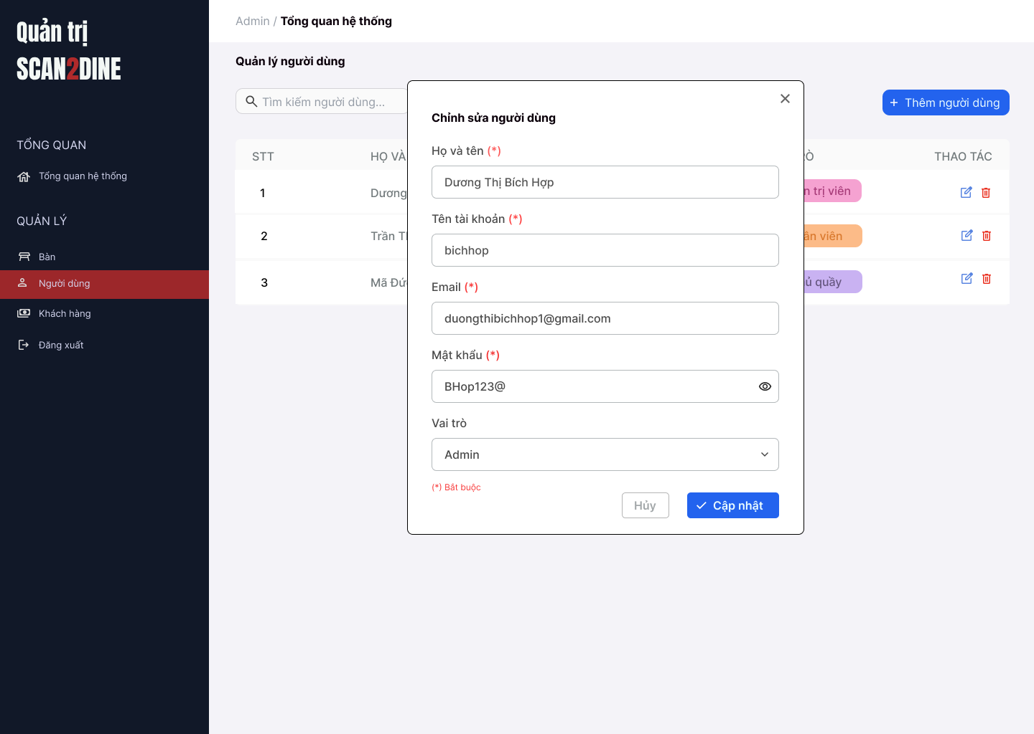
Test Case ID | Mô tả | Hành động | Điều kiện tiên quyết | Kết quả mong đợi | Kết quả thực tế | Kết quả |  |  | Kết quả |  |  | Chú thích
 |  |  |  |  |  | Vòng 1 |  |  | Vòng 2
 |  |  |  |  |  | Trạng thái | Ngày kiểm tra | Người kiểm tra | Trạng thái | Ngày kiểm tra | Người kiểm tra
GUI_SHOW Chỉnh sửa người dùng
GUI-CSND01 | [Họ và tên] Textbox |  |  | - Label: Black - Status: Enable - Text color: Black
GUI-CSND02 | [Tên tài khoản] Textbox |  |  | - Label: Black - Status: Enable - Text color: Black
GUI-CSND03 | [Email] Textbox |  |  | - Label: Black - Status: Enable - Text color: Black
GUI-CSND04 | [Mật khẩu] Textbox |  |  | - Label: Black - Status: Enable - Text color: Black
GUI-CSND05 | [Vai trò] Combobox |  |  | - Label: Black - Status: Enable - Default option: Admin - Text color: Black
GUI-CSND06 | [Cập nhật] Button |  |  | - Label: White - Status: Enable - Background: Blue - Text color: White
GUI-CSND07 | [Hủy] Button |  |  | - Label: Gray - Status: Enable - Text color: Black
FUNCTION_SHOW Chỉnh sửa người dùng
FUNC-CSND01 | Kiểm tra hiển thị màn hình [Chỉnh sửa người dùng] | 1. Mở trình duyệt firefox/safari/CocCoc 2. Nhập Url vào trình duyệt: [https://login.live.com/login.srf?lc=1066] 3. Đăng nhập vào hệ thống bằng tài khoản quản trị viên 4. Trên thanh sidebar bên trái, chọn mục [Bàn] 5. Chọn vào icon button [Chỉnh sửa] tại tên của người dùng |  | Hiển thị màn hình Chỉnh sửa người dùng thành công
FUNC-CSND02 | Kiểm tra việc thêm mới record [Chỉnh sửa người dùng] không thành công trong trường hợp không nhập dữ liệu đến các tất cả các trường trên form | 1. Không nhập dữ liệu đến tất cả các trường trên form 2. Chọn trên button [Cập nhật] | Passed FUNC-CSND01 | "Hiển thị message tại tất cả các trường bắt buộc nhập Hiển thị message: "Vui lòng nhập Họ và tên" tại textbox [Họ và tên] Hiển thị message: "Vui lòng nhập Tên tài khoản" tại textbox [tên tài khoản] Hiển thị message: "Vui lòng nhập Email" tại textbox [Email] Hiển thị message: "Vui lòng nhập Mật khẩu" tại textbox [Mật khẩu]
FUNC-CSND03 | Kiểm tra việc thêm mới record [Chỉnh sửa người dùng] thành công trong trường hợp nhập dữ liệu đến các tất cả các trường trên form | 1. Nhập dữ liệu hợp lệ đến tất cả các trường trên form 2. Chọn trên button [Cập nhật] |  | Hiển thị message: "Chỉnh sửa người dùng thành công"
FUNC-CSND04 | Kiểm tra việc thêm mới record [Chỉnh sửa người dùng] thành công trong trường hợp không nhập dữ liệu đến các tất cả các trường không bắt buộc trên form | 1. Nhập dữ liệu đến các trường bắt buộc nhập 2. Không nhập dữ liệu đến các trường không bắt buộc 3. Chọn trên button [Cập nhật] | Passed FUNC-CSND01 | Hiển thị message: "Chỉnh sửa người dùng thành công"
FUNC-CSND05 | Kiểm tra việc thêm mới record [Chỉnh sửa người dùng] không thành công trong trường hợp không nhập dữ liệu đến các tất cả các trường bắt buộc trên form | 1. Nhập dữ liệu đến các trường không bắt buộc nhập 2. Không nhập dữ liệu đến các trường bắt buộc 3. Chọn trên button [Cập nhật] | Passed FUNC-CSND01 | "Hiển thị message tại tất cả các trường bắt buộc nhập Hiển thị message: "Vui lòng nhập Họ và tên" tại textbox [Họ và tên] Hiển thị message: "Vui lòng nhập Tên tài khoản" tại textbox [tên tài khoản] Hiển thị message: "Vui lòng nhập Email" tại textbox [Email] Hiển thị message: "Vui lòng nhập Mật khẩu" tại textbox [Mật khẩu]
FUNC-CSND06 | Kiểm tra việc thêm mới record [Chỉnh sửa người dùng] không thành công trong trường hợp người dùng không nhập dữ liệu đến textbox [Họ và tên] | 1. Không nhập dữ liệu đến textbox [Họ và tên] 2. Nhập giá trị hợp lệ đến các trường còn lại 3. Chọn trên button [Cập nhật] | Passed FUNC-CSND01 | Hiển thị message: "Vui lòng nhập Họ và tên" tại textbox [Họ và tên]
FUNC-CSND07 | Kiểm tra thêm mới record [Chỉnh sửa người dùng] không thành công trong trường hợp người dùng nhập kí tự đặc biệt đến textbox [Họ và tên] | 1. Nhập '@#^&*' đến textbox [Họ và tên] 2. Nhập giá trị hợp lệ đến các trường còn lại 3. Chọn trên button [Cập nhật] | Passed FUNC-CSND01 | Hiển thị message: "Họ và tên không hợp lệ"
FUNC-CSND08 | Kiểm tra thêm mới record [Chỉnh sửa người dùng] thành công trong trường hợp người dùng nhập khoảng trắng 2 đầu đến textbox [Họ và tên] | 1. Nhập ' Dương Thị Bích Hợp ' đến textbox [Họ và tên] 2. Nhập giá trị hợp lệ đến các trường còn lại 3. Chọn trên button [Cập nhật] | Passed FUNC-CSND01 | Hệ thống tự động trim khoảng trắng 2 đầu và đồng thời hiển thị thông báo: "Thêm người dùng mới thành công".
FUNC-CSND09 | Kiểm tra thêm mới record [Chỉnh sửa người dùng] thành công trong trường hợp người dùng nhập chữ đến textbox [Họ và tên] | 1. Nhập 'Dương Thị Bích Hợp' đến textbox [Họ và tên] 2. Nhập giá trị hợp lệ đến các trường còn lại 3. Chọn trên button [Cập nhật] | Passed FUNC-CSND01 | Hiển thị thông báo "Chỉnh sửa người dùng mới thành công".
FUNC-CSND10 | Kiểm tra thêm mới record [Chỉnh sửa người dùng] không thành công trong trường hợp người dùng nhập số đến textbox [Họ và tên] | 1. Nhập '12345' đến textbox [Họ và tên] 2. Nhập giá trị hợp lệ đến các trường còn lại 3. Chọn trên button [Cập nhật] | Passed FUNC-CSND01 | Hiển thị message: "Họ và tên không hợp lệ"
FUNC-CSND11 | Kiểm tra thêm mới record [Chỉnh sửa người dùng] không thành công trong trường hợp người dùng nhập chữ và số đến textbox [Họ và tên] | 1. Nhập 'Hợp 123' đến textbox [Họ và tên] 2. Nhập giá trị hợp lệ đến các trường còn lại 3. Chọn trên button [Cập nhật] | Passed FUNC-CSND01 | Hiển thị message: "Họ và tên không hợp lệ"
FUNC-CSND12 | Kiểm tra thêm mới record [Chỉnh sửa người dùng] không thành công trong trường hợp người dùng nhập nhỏ hơn 2 kí tự chữ đến textbox [Họ và tên] | 1. Nhập 'H' đến textbox [Họ và tên] 2. Nhập giá trị hợp lệ đến các trường còn lại 3. Chọn trên button [Cập nhật] | Passed FUNC-CSND01 | Hiển thị message: "Họ và tên chỉ cho phép nhập từ 2 - 50 kí tự chữ".
FUNC-CSND13 | Kiểm tra thêm mới record [Chỉnh sửa người dùng] thành công trong trường hợp người dùng nhập đúng 2 kí tự chữ đến textbox [Họ và tên] | 1. Nhập 'Lê' đến textbox [Họ và tên] 2. Nhập giá trị hợp lệ đến các trường còn lại 3. Chọn trên button [Cập nhật] | Passed FUNC-CSND01 | Hiển thị thông báo "Chỉnh sửa người dùng mới thành công".
FUNC-CSND14 | Kiểm tra thêm mới record [Chỉnh sửa người dùng] thành công trong trường hợp người dùng nhập đúng 50 kí tự chữ đến textbox [Họ và tên] | 1. Nhập đúng 50 ký tự chữ đến textbox [Họ và tên] 2. Nhập giá trị hợp lệ đến các trường còn lại 3. Chọn trên button [Cập nhật] | Passed FUNC-CSND01 | Hiển thị thông báo "Chỉnh sửa người dùng mới thành công".
FUNC-CSND15 | Kiểm tra thêm mới record [Chỉnh sửa người dùng] không thành công trong trường hợp người dùng nhập lớn hơn 50 kí tự chữ đến textbox [Họ và tên] | 1. Nhập lớn hơn 50 ký tự chữ đến textbox [Họ và tên] 2. Nhập giá trị hợp lệ đến các trường còn lại 3. Chọn trên button [Cập nhật] | Passed FUNC-CSND01 | Hiển thị message: "Họ và tên chỉ cho phép nhập từ 2 - 50 kí tự chữ".
FUNC-CSND16 | Kiểm tra việc thêm mới record [Chỉnh sửa người dùng] thành công trong trường hợp người dùng không nhập dữ liệu đến textbox [Tên tài khoản] | 1. Không nhập dữ liệu đến textbox [Tên tài khoản] 2. Nhập giá trị hợp lệ đến các trường còn lại 3. Chọn trên button [Cập nhật] | Passed FUNC-CSND01 | Hiển thị message: "Vui lòng nhập Tên tài khoản" tại textbox [Tên tài khoản]
FUNC-CSND17 | Kiểm tra thêm mới record [Chỉnh sửa người dùng] không thành công trong trường hợp người dùng nhập kí tự đặc biệt đến textbox [Tên tài khoản] | 1. Nhập '@#^&*' đến textbox [Tên tài khoản] 2. Nhập giá trị hợp lệ đến các trường còn lại 3. Chọn trên button [Cập nhật] | Passed FUNC-CSND01 | Hiển thị message: "Tên tài khoản không hợp lệ"
FUNC-CSND18 | Kiểm tra thêm mới record [Chỉnh sửa người dùng] thành công trong trường hợp người dùng nhập khoảng trắng 2 đầu đến textbox [Tên tài khoản] | 1. Nhập ' bichhop ' đến textbox [Tên tài khoản] 2. Nhập giá trị hợp lệ đến các trường còn lại 3. Chọn trên button [Cập nhật] | Passed FUNC-CSND01 | Hệ thống tự động trim khoảng trắng 2 đầu và đồng thời hiển thị thông báo: "Thêm người dùng mới thành công".
FUNC-CSND19 | Kiểm tra thêm mới record [Chỉnh sửa người dùng] không thành công trong trường hợp người dùng nhập khoảng trắng ở giữa đến textbox [Tên tài khoản] | 1. Nhập 'bi ch hop' đến textbox [Tên tài khoản] 2. Nhập giá trị hợp lệ đến các trường còn lại 3. Chọn trên button [Cập nhật] | Passed FUNC-CSND01 | Hiển thị message: "Tên tài khoản không hợp lệ"
FUNC-CSND20 | Kiểm tra thêm mới record [Chỉnh sửa người dùng] thành công trong trường hợp người dùng nhập chữ đến textbox [Tên tài khoản] | 1. Nhập 'bichhop' đến textbox [Tên tài khoản] 2. Nhập giá trị hợp lệ đến các trường còn lại 3. Chọn trên button [Cập nhật] | Passed FUNC-CSND01 | Hiển thị thông báo "Chỉnh sửa người dùng mới thành công".
FUNC-CSND21 | Kiểm tra thêm mới record [Chỉnh sửa người dùng] không thành công trong trường hợp người dùng nhập số đến textbox [Tên tài khoản] | 1. Nhập '12345' đến textbox[Tên tài khoản] 2. Nhập giá trị hợp lệ đến các trường còn lại 3. Chọn trên button [Cập nhật] | Passed FUNC-CSND01 | Hiển thị message: "Họ và tên không hợp lệ"
FUNC-CSND22 | Kiểm tra thêm mới record [Chỉnh sửa người dùng] thành công trong trường hợp người dùng nhập chữ và số đến textbox [Tên tài khoản] | 1. Nhập 'bich123' đến textbox [Tên tài khoản] 2. Nhập giá trị hợp lệ đến các trường còn lại 3. Chọn trên button [Cập nhật] | Passed FUNC-CSND01 | Hiển thị thông báo "Chỉnh sửa người dùng mới thành công".
FUNC-CSND23 | Kiểm tra thêm mới record [Chỉnh sửa người dùng] không thành công trong trường hợp người dùng nhập nhỏ hơn 4 kí tự đến textbox [Tên tài khoản] | 1. Nhập 'hop' đến textbox [Tên tài khoản] 2. Nhập giá trị hợp lệ đến các trường còn lại 3. Chọn trên button [Cập nhật] | Passed FUNC-CSND01 | Hiển thị message: "Tên tài khoản chỉ cho phép nhập từ 4 - 30 kí tự chữ hoặc chữ và số".
FUNC-CSND24 | Kiểm tra thêm mới record [Chỉnh sửa người dùng] thành công trong trường hợp người dùng nhập đúng 4 kí tự đến textbox [Tên tài khoản] | 1. Nhập 'hieu' đến textbox [Tên tài khoản] 2. Nhập giá trị hợp lệ đến các trường còn lại 3. Chọn trên button [Cập nhật] | Passed FUNC-CSND01 | Hiển thị thông báo "Chỉnh sửa người dùng mới thành công".
FUNC-CSND25 | Kiểm tra thêm mới record [Chỉnh sửa người dùng] thành công trong trường hợp người dùng nhập đúng 30 kí tự đến textbox [Tên tài khoản] | 1. Nhập đúng 30 ký tự chữ hoặc chữ và số đến textbox [Tên tài khoản] 2. Nhập giá trị hợp lệ đến các trường còn lại 3. Chọn trên button [Cập nhật] | Passed FUNC-CSND01 | Hiển thị thông báo "Chỉnh sửa người dùng mới thành công".
FUNC-CSND26 | Kiểm tra thêm mới record [Chỉnh sửa người dùng] không thành công trong trường hợp người dùng nhập lớn hơn 30 kí tự đến textbox [Tên tài khoản] | 1. Nhập lớn hơn 30 ký tự chữ hoặc chữ và số đến textbox [Tên tài khoản] 2. Nhập giá trị hợp lệ đến các trường còn lại 3. Chọn trên button [Cập nhật] | Passed FUNC-CSND01 | Hiển thị message: "Tên tài khoản chỉ cho phép nhập từ 4 - 30 kí tự chữ hoặc chữ và số".
FUNC-CSND27 | Kiểm tra thêm mới record [Chỉnh sửa người dùng] không thành công trong trường hợp người dùng nhập trùng tên đã thêm đến textbox [Tên tài khoản] | 1. Nhập 'bichhop' đến textbox [Tên tài khoản] 2. Nhập giá trị hợp lệ đến các trường còn lại 3. Chọn trên button [Cập nhật] | Passed FUNC-CSND01 Tên người dùng 'bichhop' đã có tên trong hệ thống. | Hiển thị message: "Tên người dùng đã tồn tại. Vui lòng nhập tên khác."
FUNC-CSND28 | Kiểm tra việc thêm mới record [Chỉnh sửa người dùng] không thành công trong trường hợp người dùng không nhập dữ liệu đến textbox [Email] | 1. Không nhập dữ liệu đến textbox [Email] 2. Nhập giá trị hợp lệ đến các trường còn lại 3. Chọn trên button [Cập nhật] | Passed FUNC-CSND01 | Hiển thị message: "Vui lòng nhập Email" tại textbox [Email]
FUNC-CSND29 | Kiểm tra thêm mới record [Chỉnh sửa người dùng] thành công trong trường hợp người dùng nhập khoảng trắng 2 đầu đến textbox [Email] | 1. Nhập ' duongthibichhop1@gmail.com ' đến textbox [Email] 2. Nhập giá trị hợp lệ đến các trường còn lại 3. Chọn trên button [Cập nhật] | Passed FUNC-CSND01 | Hệ thống tự động trim khoảng trắng 2 đầu và đồng thời hiển thị thông báo: "Thêm người dùng mới thành công".
FUNC-CSND30 | Kiểm tra thêm mới record [Chỉnh sửa người dùng] không thành công trong trường hợp người dùng nhập khoảng trắng ở giữa đến textbox [Email] | 1. Nhập 'duong thi bichhop1@gmail.com' đến textbox [Email] 2. Nhập giá trị hợp lệ đến các trường còn lại 3. Chọn trên button [Cập nhật] | Passed FUNC-CSND01 | Hiển thị message: "Email không hợp lệ"
FUNC-CSND31 | Kiểm tra thêm mới record [Chỉnh sửa người dùng] thành công trong trường hợp người dùng nhập email đúng định dạng đến textbox [Email] | 1. Nhập 'duongthibichhop1@gmail.com' đến textbox [Email] 2. Nhập giá trị hợp lệ đến các trường còn lại 3. Chọn trên button [Cập nhật] | Passed FUNC-CSND01 | Hiển thị thông báo "Chỉnh sửa người dùng mới thành công".
FUNC-CSND32 | Kiểm tra thêm mới record [Chỉnh sửa người dùng] không thành công trong trường hợp người dùng nhập email không đúng định dạng đến textbox [Email] | 1. Nhập 'duongthibichhop1@gmail' đến textbox [Email] 2. Nhập giá trị hợp lệ đến các trường còn lại 3. Chọn trên button [Cập nhật] | Passed FUNC-CSND01 | Hiển thị message: "Email không hợp lệ"
FUNC-CSND33 | Kiểm tra thêm mới record [Chỉnh sửa người dùng] thành công trong trường hợp người dùng nhập lớn hơn 0 và nhỏ hơn 40 ký tự đến textbox [Email] | 1. Nhập 'duongthibichhop1@gmail.com' đến textbox [Email] 2. Nhập giá trị hợp lệ đến các trường còn lại 3. Chọn trên button [Cập nhật] | Passed FUNC-CSND01 | Hiển thị thông báo "Chỉnh sửa người dùng mới thành công".
FUNC-CSND34 | Kiểm tra thêm mới record [Chỉnh sửa người dùng] thành công trong trường hợp người dùng nhập đúng 40 ký tự đến textbox [Email] | 1. Nhập 'duongthibichhop324353423423443@gmail.com' đến textbox [Email] 2. Nhập giá trị hợp lệ đến các trường còn lại 3. Chọn trên button [Cập nhật] | Passed FUNC-CSND01 | Hiển thị thông báo "Chỉnh sửa người dùng mới thành công".
FUNC-CSND35 | Kiểm tra thêm mới record [Chỉnh sửa người dùng] không thành công trong trường hợp người dùng nhập lớn hơn 40 ký tự đến textbox [Email] | 1. Nhập 'duongthibichhop3243532333423423443@gmail.com' đến textbox [Họ người dùng] 2. Nhập giá trị hợp lệ đến các trường còn lại 3. Chọn trên button [Cập nhật] | Passed FUNC-CSND01 | Hiển thị message: "Email không hợp lệ"
FUNC-CSND36 | Kiểm tra việc thêm mới record [Chỉnh sửa người dùng] không thành công trong trường hợp người dùng không nhập dữ liệu đến textbox [Mật khẩu] | 1. Không nhập dữ liệu đến textbox [Mật khẩu] 2. Nhập giá trị hợp lệ đến các trường còn lại 3. Chọn trên button [Cập nhật] | Passed FUNC-CSND01 | Hiển thị message: "Vui lòng nhập Mật khẩu" tại textbox [Mật khẩu]
FUNC-CSND37 | Kiểm tra thêm mới record [Chỉnh sửa người dùng] thành công trong trường hợp người dùng nhập kí tự đặc biệt đến textbox [Mật khẩu] | 1. Nhập '@#$^&*&(*' đến textbox [Mật khẩu] 2. Nhập giá trị hợp lệ đến các trường còn lại 3. Chọn trên button [Cập nhật] | Passed FUNC-CSND01 | Hiển thị thông báo "Chỉnh sửa người dùng mới thành công".
FUNC-CSND38 | Kiểm tra thêm mới record [Chỉnh sửa người dùng] thành công trong trường hợp người dùng nhập ký tự chữ đến textbox [Mật khẩu] | 1. Nhập 'bichhop' đến textbox [Mật khẩu] 2. Nhập giá trị hợp lệ đến các trường còn lại 3. Chọn trên button [Cập nhật] | Passed FUNC-CSND01 | Hiển thị thông báo "Chỉnh sửa người dùng mới thành công".
FUNC-CSND39 | Kiểm tra thêm mới record [Chỉnh sửa người dùng] thành công trong trường hợp người dùng nhập số đến textbox [Mật khẩu] | 1. Nhập '92343923' đến textbox [Mật khẩu] 2. Nhập giá trị hợp lệ đến các trường còn lại 3. Chọn trên button [Cập nhật] | Passed FUNC-CSND01 | Hiển thị thông báo "Chỉnh sửa người dùng mới thành công".
FUNC-CSND40 | Kiểm tra thêm mới record [Chỉnh sửa người dùng] thành công trong trường hợp người dùng nhập chữ và số đến textbox [Mật khẩu] | 1. Nhập 'bichop123' đến textbox [Mật khẩu] 2. Nhập giá trị hợp lệ đến các trường còn lại 3. Chọn trên button [Cập nhật] | Passed FUNC-CSND01 | Hiển thị thông báo "Chỉnh sửa người dùng mới thành công".
FUNC-CSND41 | Kiểm tra thêm mới record [Chỉnh sửa người dùng] không thành công trong trường hợp người dùng nhập nhỏ hơn 8 kí tự đến textbox [Mật khẩu] | 1. Nhập 'hop3' đến textbox [Mật khẩu] 2. Nhập giá trị hợp lệ đến các trường còn lại 3. Chọn trên button [Cập nhật] | Passed FUNC-CSND01 | Hiển thị message: "Mật khẩu chỉ cho phép nhập tối thiểu 8 ký tự".
FUNC-CSND42 | Kiểm tra thêm mới record [Chỉnh sửa người dùng] không thành công trong trường hợp người dùng nhập đúng 8 kí tự đến textbox [Mật khẩu] | 1. Nhập 'hop@1234' đến textbox [Mật khẩu] 2. Nhập giá trị hợp lệ đến các trường còn lại 3. Chọn trên button [Cập nhật] | Passed FUNC-CSND01 | Hiển thị thông báo "Chỉnh sửa người dùng mới thành công".
FUNC-CSND43 | Kiểm tra thêm mới record [Chỉnh sửa người dùng] không thành công trong trường hợp người dùng nhập lớn hơn 8 kí tự đến textbox [Mật khẩu] | 1. Nhập 'bichhop@123' đến textbox [Mật khẩu] 2. Nhập giá trị hợp lệ đến các trường còn lại 3. Chọn trên button [Cập nhật] | Passed FUNC-CSND01 | Hiển thị thông báo "Chỉnh sửa người dùng mới thành công".
FUNC-CSND44 | Kiểm tra thêm mới record [Chỉnh sửa người dùng] thành công trong trường hợp người dùng nhập mật khẩu được mã hóa thành (*) hoặc (.) đến textbox [Mật khẩu] | 1. Nhập 'bichhop@123' đến textbox [Mật khẩu] (mật khẩu hiển thị dưới dạng * hoặc .) 2. Nhập giá trị hợp lệ đến các trường còn lại 3. Chọn trên button [Cập nhật] | Passed FUNC-CSND01 | Hiển thị thông báo "Chỉnh sửa người dùng mới thành công".
FUNC-CSND45 | Kiểm tra việc thêm mới record [Chỉnh sửa người dùng] thành công trong trường hợp người dùng không chọn dữ liệu đến combobox [Vai trò] | 1. Không nhập dữ liệu đến combobox [Vai trò] 2. Nhập giá trị hợp lệ đến các trường còn lại 3. Chọn trên button [Cập nhật] | Passed FUNC-CSND01 | Hiển thị thông báo "Chỉnh sửa người dùng mới thành công".
FUNC-CSND46 | Kiểm tra giá trị mặc định đến combobox [Vai trò] | 1. Kiểm tra giá trị hiển thị mặc định trong combobox. | Passed FUNC-CSND01 | Hiển thị giá trị mặc định của combobox [Vai trò] là Quản trị viên
FUNC-CSND47 | Kiểm tra việc thêm mới record [Chỉnh sửa người dùng] thành công trong trường hợp người dùng chọn giá trị bất kỳ đến combobox [Vai trò] | 1. Chọn dữ liệu bất kỳ tại đến combobox [Vai trò] 2. Nhập giá trị hợp lệ đến các trường còn lại 3. Chọn trên button [Cập nhật] | Passed FUNC-CSND01 | Hiển thị giá trị mặc định của combobox [Vai trò] là Quản trị viên
FUNC-CSND48 | Kiểm tra tính chính xác và đầy đủ của dữ liệu trong combobox [Vai trò] | 1. Mở combobox [Vai trò] 2. Kiểm tra danh sách các tỉnh/thành phố được hiển thị | Passed FUNC-CSND01 | Danh sách đây đủ gồm 3 vai trò: Quản trị viên, Nhân viên, Chủ quầy
FUNC-CSND49 | Kiểm tra hiển thị màn hình khi user chọn vào icon button [X] | 1. Click vào icon button [X] | Passed FUNC-CSND01 | Hệ thống đóng màn hình thêm người dùng mới.
FUNC-CSND50 | Kiểm tra hiển thị màn hình khi user chọn vào button [Hủy] | 1. Click vào button [Hủy] | Passed FUNC-CSND01 | Hệ thống đóng màn hình thêm người dùng mới.

Xóa người dùng
Project Name | Xây dựng website gọi món thanh toán thông minh qua qr code và AI, kết nối khách hàng với quầy ăn tại chợ đêm
Module Code | Xóa người dùng
 | Hoàn thành | Lỗi | Chưa kiểm tra | Bị chăn | Tổng số trường hợp thử nghiệm
Round 1 | 0 | 0 | 0 | 0
Round 2 |  | 0 | 0 | 0
 | 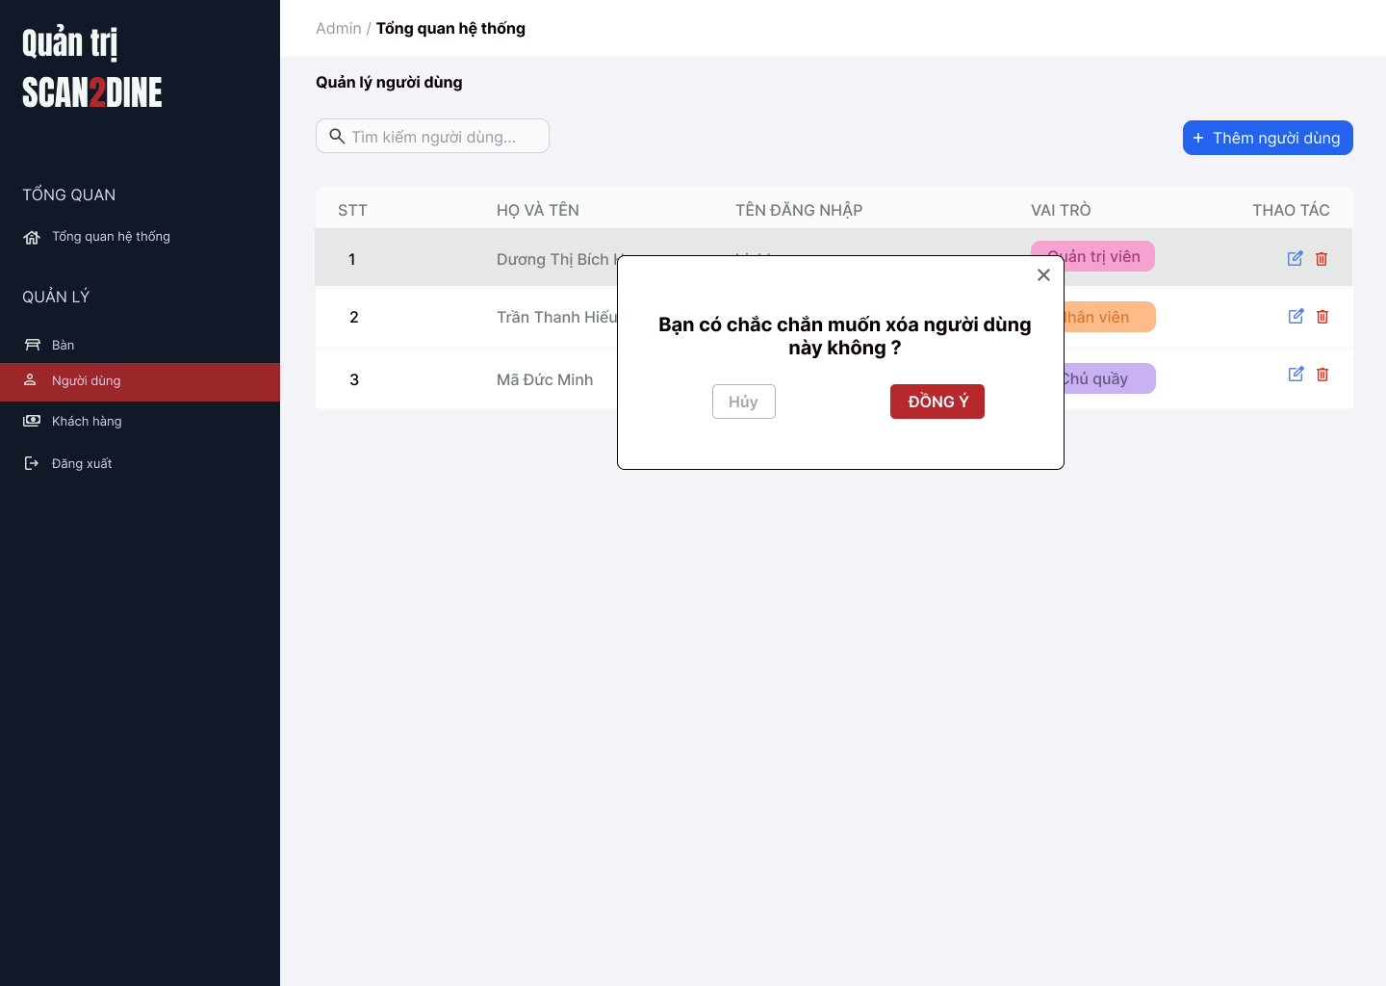
Test Case ID | Mô tả | Hành động | Điều kiện tiên quyết | Kết quả mong đợi | Kết quả thực tế | Kết quả |  |  | Kết quả |  |  | Chú thích
 |  |  |  |  |  | Vòng 1 |  |  | Vòng 2
 |  |  |  |  |  | Trạng thái | Ngày kiểm tra | Người kiểm tra | Trạng thái | Ngày kiểm tra | Người kiểm tra
GUI_SHOW Xóa người dùng
GUI-XND01 | [Hộp thoại xác nhận] Modal |  |  | - Label: "Bạn có muốn xóa người dùng [Dương Thị Bích Hợp] không?" - Status: Enable - Text color: Black - Background: White
GUI-XND02 | [Nút "Không"] Button |  |  | - Label: "Không" - Status: Enable - Text color: White - Background: Red
GUI-XND03 | [Nút "Đồng ý"] Button |  |  | - Label: "Đồng ý" - Status: Enable - Text color: White - Background: Green
GUI-XND04 | [Nút đóng hộp thoại] Icon Button |  |  | - Icon: "X" góc bên phải - Status: Enable
FUNCTION_SHOW Xóa người dùng
FUNC-XND01 | Kiểm tra hiển thị màn hình [Người dùng] | 1. Mở trình duyệt firefox/safari/CocCoc 2. Nhập Url vào trình duyệt: [https://login.live.com/login.srf?lc=1066] 3. Đăng nhập vào hệ thống bằng tài khoản quản trị viên 4. Trên thanh sidebar bên trái, chọn mục [Người dùng] |  | Màn hình [Người dùng] được hiển thị thành công. Ngôn ngữ hiển thị trùng với cài đặt ngôn ngữ của trình duyệt.
FUNC-XND02 | Kiểm tra hiển thị hộp thoại xóa khi người dùng chọn icon button thùng rác tại 1 người dùng | 1. Chọn trên icon button thùng rác tại người dùng với họ và tên "Dương Thị Bích Hợp" | Passed FUNC-XND01 | Hiển thị hộp thoại xóa người dùng thành công
FUNC-XND03 | Kiểm tra việc khi người dùng chọn button [Hủy] trên hộp thoại thông báo xác nhận xóa | 1. Chọn button [Hủy] trên hộ thoại thông báo xác nhận xóa | Passed FUNC-XND01 | Không xóa người dùng, đóng hộp thoại
FUNC-XND04 | Kiểm tra việc khi người dùng chọn button [Đồng ý] trên hộp thoại thông báo xác nhận xóa | 1. Chọn trên button [Đồng ý] trên hộ thoại thông báo xác nhận xóa | Passed FUNC-XND01 | Người dùng bị xóa khỏi danh sách
FUNC-XND05 | Hộp thoại thông báo đóng lại khi người dùng chọn icon button [X] | 1. Chọn icon button [X] | Passed FUNC-XND01 | Hộp thoại thông báo đóng lại

Quản lý khách hàng
Project Name | Xây dựng website gọi món thanh toán thông minh qua qr code và AI, kết nối khách hàng với quầy ăn tại chợ đêm
Module Code | Quản lý khách hàng
 | Hoàn thành | Lỗi | Chưa kiểm tra | Bị chăn | Tổng số trường hợp thử nghiệm
Round 1 | 0 | 0 | 0 | 0
Round 2 |  | 0 | 0 | 0
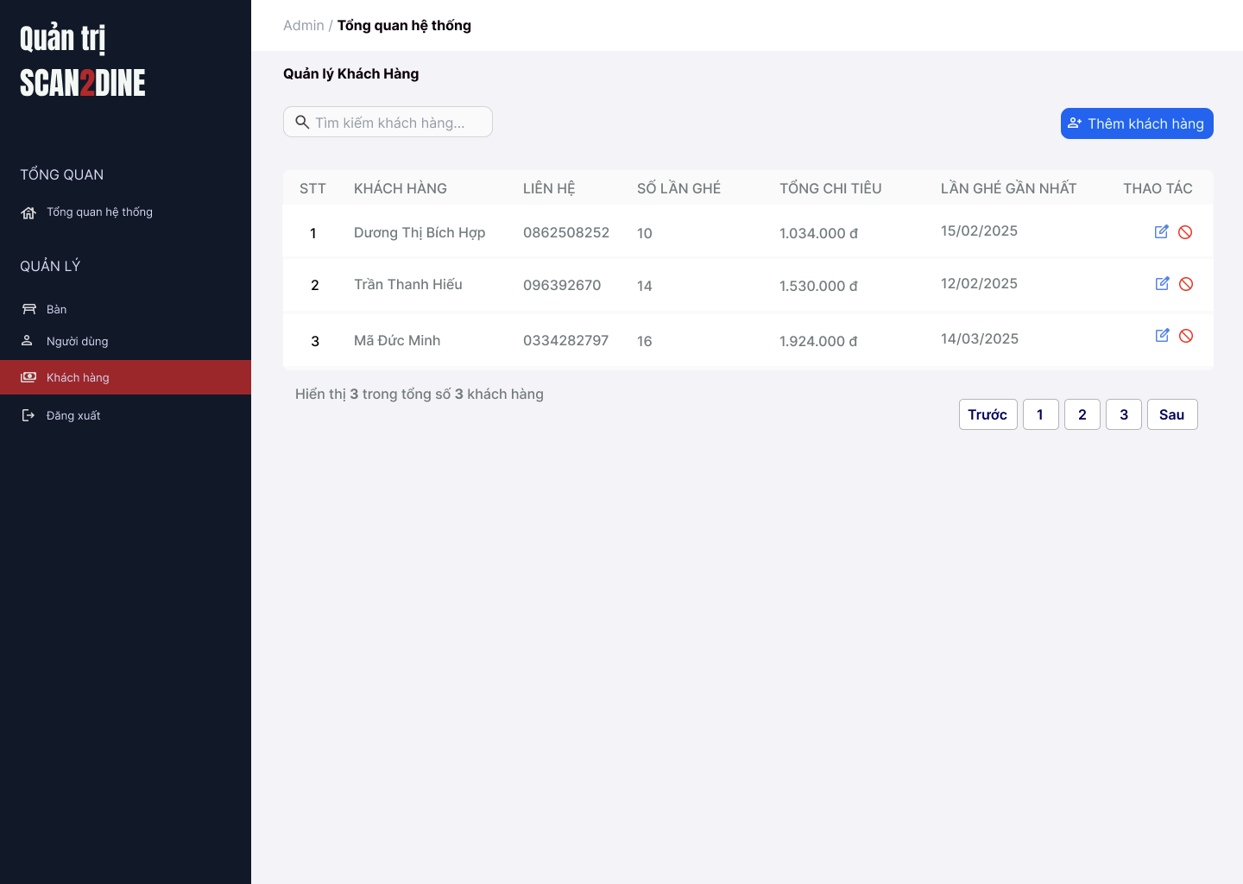
Test Case ID | Mô tả | Hành động | Điều kiện tiên quyết | Kết quả mong đợi | Kết quả thực tế | Kết quả |  |  | Kết quả |  |  | Chú thích
 |  |  |  |  |  | Vòng 1 |  |  | Vòng 2
 |  |  |  |  |  | Trạng thái | Ngày kiểm tra | Người kiểm tra | Trạng thái | Ngày kiểm tra | Người kiểm tra
GUI_SHOW Quản lý khách hàng
GUI-QLKH01 | [Tìm kiếm khách hàng] Textbox |  |  | - Label: White - Status: Enable - Text color: Black - Background: Black
GUI-QLKH02 | [Thêm khách hàng] Button |  |  | - Label: "Thêm khách hàng" - Status: Enable - Text color: White
GUI-QLKH03 | [Bảng danh sách khách hàng] Table |  |  | - Cột: + STT + Khách hàng + Lên hệ + Số lần ghé + Tổng chi tiêu + Lần ghé gần nhất + Thao tác - Text color: Black
GUI-QLKH04 | [Sửa khách hàng] Icon Button |  |  | - Icon: Bút chì (edit) - Status: Enable
GUI-QLKH05 | [Xóa khách hàng] Icon Button |  |  | - Icon: Vòng tròn gạch chéo (cấm/xóa) - Status: Enable
GUI-QLKH06 | [Phân trang] Navigation Button |  |  | - Các nút: Trước, Số trang (1,2,3), Sau - Status: Enable - Text color: Black - Background: White
FUNCTION_SHOW Quản lý khách hàng
FUNC-QLKH01 | Kiểm tra hiển thị màn hình Quản lý khách hàng | 1. Mở trình duyệt firefox/safari/CocCoc 2. Nhập Url vào trình duyệt: [https://login.live.com/login.srf?lc=1066] 3. Đăng nhập vào hệ thống bằng tài khoản quản trị viên 4. Trên thanh sidebar bên trái, chọn mục [Khách hàng] |  | Màn hình Quản lý khách hàng được hiển thị thành công. Ngôn ngữ hiển thị trùng với cài đặt ngôn ngữ của trình duyệt.
 | Kiểm tra việc tìm kiếm khi người dùng nhập giá trị hợp lệ tại textbox [Tìm kiếm khách hàng] | 1. Nhập 'Dương Thị Bích Hợp' vào textbox [Tìm kiếm khách hàng] | Passed FUNC-QLKH01 | Tên khách hàng cần tìm được hiển thị chính xác
 | Kiểm tra việc tìm kiếm khi người dùng nhập giá trị không hợp lệ tại textbox [Tìm kiếm khách hàng] | 1. Nhập 'Mã' vào textbox [Tìm kiếm khách hàng] | Passed FUNC-QLKH01 | Không tìm thấy kết quả tìm kiếm
 | Kiểm tra việc tìm kiếm phân biệt chữ hoa, chữ thường khi người dùng nhập vào textbox [Tìm kiếm khách hàng] | 1. Nhập 'hiếu' vào textbox [Tìm kiếm khách hàng] | Passed FUNC-QLKH01 | Tên khách hàng cần tìm được hiển thị chính xác
 | Kiểm tra việc tìm kiếm khi người dùng nhập giá trị không dấu vào textbox [Tìm kiếm khách hàng] | 1. Nhập 'Hop' vào textbox [Tìm kiếm khách hàng] | Passed FUNC-QLKH01 | Tên khách hàng cần tìm được hiển thị chính xác
 | Kiểm tra việc tìm kiếm với khoảng trắng 2 đầu khi người dùng nhập vào textbox [Tìm kiếm khách hàng] | 1. Nhập ' Dương ' vào textbox [Tìm kiếm bàn] | Passed FUNC-QLKH01 | Tên khách hàng cần tìm được hiển thị chính xác
 | Kiểm tra việc hiển thị màn hình khi người dùng chọn vào button [Thêm khách hàng] | 1. Chọn trên button [Thêm khách hàng] | Passed FUNC-QLKH01 | Màn hình Thêm khách hàng được hiển thị
 | Kiểm tra việc hiển thị màn hình khi người dùng chọn vào icon button [Chỉnh sửa] | 1. Chọn trên icon button [Chỉnh sửa] | Passed FUNC-QLKH01 | Màn hình Chỉnh sửa khách hàng được hiển thị
 | Kiểm tra việc hiển thị màn hình khi người dùng chọn vào icon button chặn khách hàng | 1. Chọn trên icon button chặn khách hàng | Passed FUNC-QLKH01 | Màn hình hộp thoại hiển thị thông báo chặn khách hàng được hiển thị

Thêm khách hàng
Project Name | Xây dựng website gọi món thanh toán thông minh qua qr code và AI, kết nối khách hàng với quầy ăn tại chợ đêm
Module Code | Thêm khách hàng
 | Hoàn thành | Lỗi | Chưa kiểm tra | Bị chăn | Tổng số trường hợp thử nghiệm
Round 1 | 0 | 0 | 0 | 0
Round 2 |  | 0 | 0 | 0
 |  | 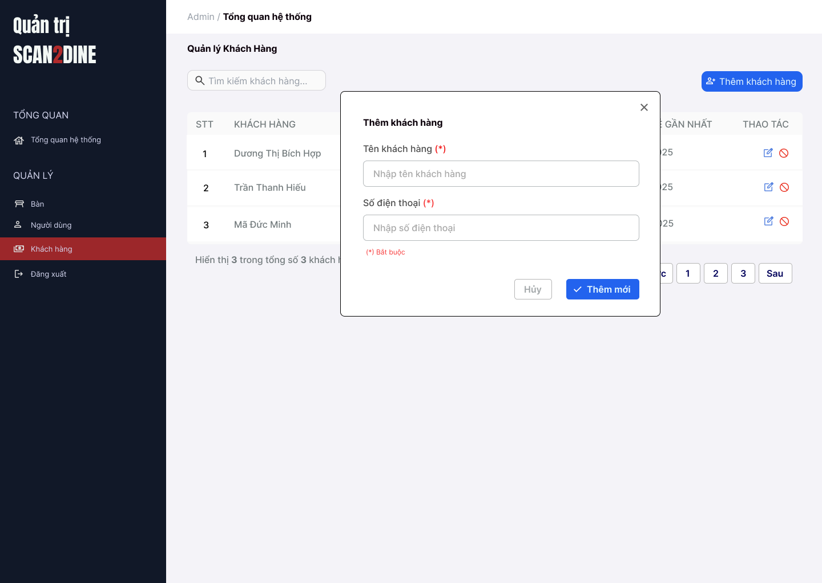
Test Case ID | Mô tả | Hành động | Điều kiện tiên quyết | Kết quả mong đợi | Kết quả thực tế | Kết quả |  |  | Kết quả |  |  | Chú thích
 |  |  |  |  |  | Vòng 1 |  |  | Vòng 2
 |  |  |  |  |  | Trạng thái | Ngày kiểm tra | Người kiểm tra | Trạng thái | Ngày kiểm tra | Người kiểm tra
GUI_SHOW Thêm khách hàng
GUI-TKH01 | [Khách hàng] Textbox |  |  | - Label: "Tên khách hàng" - Status: Enable - Text color: Black - Placeholder: "Nhập tên khách hàng"
GUI-TKH02 | [Số điện thoại] Textbox |  |  | - Label: "Số điện thoại" - Status: Enable - Text color: Black - Placeholder: "Nhập số điện thoại"
GUI-TKH03 | [Thông báo bắt buộc] Text |  |  | -Text: "(*) Bắt buộc" - Status: Visible - Text color: Red
GUI-TKH04 | [Hủy] Button |  |  | - Label: "Hủy" - Status: Enable - Text color: Gray - Background: White
GUI-TKH05 | [Thêm mới] Button |  |  | - Label: "Thêm mới" - Status: Enable - Text color: White - Background: Blue
FUNCTION_SHOW Thêm khách hàng
FUNC-TKH01 | Kiểm tra hiển thị màn hình [Thêm khách hàng] | 1. Mở trình duyệt firefox/safari/CocCoc 2. Nhập Url vào trình duyệt: [https://login.live.com/login.srf?lc=1066] 3. Đăng nhập vào hệ thống bằng tài khoản quản trị viên 4. Trên thanh sidebar bên trái, chọn mục [Khách hàng] 5. Chọn vào button [Thêm khách hàng] |  | Hiển thị màn hình Thêm khách hàng thành công
FUNC-TKH02 | Kiểm tra việc thêm mới record [Thêm khách hàng] không thành công trong trường hợp không nhập dữ liệu đến các tất cả các trường trên form | 1. Không nhập dữ liệu đến tất cả các trường trên form 2. Chọn trên button [Thêm mới] | Passed FUNC-TKH01 | "Hiển thị message tại tất cả các trường bắt buộc nhập Hiển thị message: "Vui lòng nhập Tên khách hàng" tại textbox [Tên khách hàng] Hiển thị message: "Vui lòng nhập Số điện thoại" tại textbox [Số điện thoại]
FUNC-TKH03 | Kiểm tra việc thêm mới record [Thêm khách hàng] thành công trong trường hợp nhập dữ liệu đến các tất cả các trường trên form | 1. Nhập dữ liệu hợp lệ đến tất cả các trường trên form 2. Chọn trên button [Thêm mới] | Passed FUNC-TKH01 | Hiển thị message: "Thêm khách hàng thành công"
FUNC-TKH04 | Kiểm tra việc thêm mới record [Thêm khách hàng] không thành công trong trường hợp người dùng không nhập dữ liệu đến textbox [Tên khách hàng] | 1. Không nhập dữ liệu đến textbox [Tên khách hàng] 2. Nhập giá trị hợp lệ đến các trường còn lại 3. Chọn trên button [Thêm mới] | Passed FUNC-TKH01 | Hiển thị message: "Vui lòng nhập Tên khách hàng" tại textbox [Tên khách hàng]
FUNC-TKH05 | Kiểm tra thêm mới record [Thêm khách hàng] không thành công trong trường hợp user nhập kí tự đặc biệt đến textbox [Tên khách hàng] | 1. Nhập '@#^&*' đến textbox [Tên khách hàng] 2. Nhập giá trị hợp lệ đến các trường còn lại 3. Chọn trên button [Thêm mới] | Passed FUNC-TKH01 | Hiển thị message: "Tên khách hàng không hợp lệ.".
FUNC-TKH06 | Kiểm tra thêm mới record [Thêm khách hàng] thành công trong trường hợp user nhập khoảng trắng 2 đầu đến textbox [Tên khách hàng] | 1. Nhập ' Hợp ' đến textbox [Tên khách hàng] 2. Nhập giá trị hợp lệ đến các trường còn lại 3. Chọn trên button [Thêm mới] | Passed FUNC-TKH01 | Hệ thống tự động trim khoảng trắng 2 đầu và điều hướng người dùng sang giao diện trang chủ của khách hàng
FUNC-TKH07 | Kiểm tra thêm mới record [Thêm khách hàng] thành công trong trường hợp user nhập chữ đến textbox [Tên khách hàng] | 1. Nhập 'Hợp' đến textbox [Tên khách hàng] 2. Nhập giá trị hợp lệ đến các trường còn lại 3. Chọn trên button [Thêm mới] | Passed FUNC-TKH01 | Hiển thị message: "Thêm khách hàng thành công"
FUNC-TKH08 | Kiểm tra thêm mới record [Thêm khách hàng] không thành công trong trường hợp user nhập số đến textbox [Tên khách hàng] | 1. Nhập '12345' đến textbox [Tên khách hàng] 2. Nhập giá trị hợp lệ đến các trường còn lại 3. Chọn trên button [Thêm mới] | Passed FUNC-TKH01 | Hiển thị message: "Tên khách hàng chỉ cho phép nhập chữ".
FUNC-TKH09 | Kiểm tra thêm mới record [Thêm khách hàng] không thành công trong trường hợp user nhập chữ và số đến textbox [Tên khách hàng] | 1. Nhập 'Hợp 123' đến textbox [Tên khách hàng] 2. Nhập giá trị hợp lệ đến các trường còn lại 3. Chọn trên button [Thêm mới] | Passed FUNC-TKH01 | Hiển thị message: "Tên khách hàng chỉ cho phép nhập chữ.".
FUNC-TKH10 | Kiểm tra thêm mới record [Thêm khách hàng] thành công trong trường hợp user nhập nhỏ hơn 50 kí tự chữ đến textbox [Tên khách hàng] | 1. Nhập nhỏ hơn 50 ký tự chữ đến textbox [Tên khách hàng] 2. Nhập giá trị hợp lệ đến các trường còn lại 3. Chọn trên button [Thêm mới] | Passed FUNC-TKH01 | Hiển thị message: "Thêm khách hàng thành công"
FUNC-TKH11 | Kiểm tra thêm mới record [Thêm khách hàng] thành công trong trường hợp user đúng 50 kí tự chữ đến textbox [Tên khách hàng] | 1. Nhập đúng 50 ký tự chữ đến textbox [Tên khách hàng] 2. Nhập giá trị hợp lệ đến các trường còn lại 3. Chọn trên button [Thêm mới] | Passed FUNC-TKH01 | Hiển thị message: "Thêm khách hàng thành công"
FUNC-TKH12 | Kiểm tra thêm mới record [Thêm khách hàng] không thành công trong trường hợp user lớn hơn 50 kí tự chữ đến textbox [Tên khách hàng] | 1. Nhập lớn hơn 50 ký tự chữ đến textbox [Tên khách hàng] 2. Nhập giá trị hợp lệ đến các trường còn lại 3. Chọn trên button [Thêm mới] | Passed FUNC-TKH01 | Hiển thị message: "Tên khách hàng chỉ cho phép nhập tối đa 50 kí tự chữ".
FUNC-TKH13 | Kiểm tra việc thêm mới record [Thêm khách hàng] không thành công trong trường hợp user không nhập dữ liệu đến textbox [Số điện thoại] | 1. Không nhập dữ liệu đến textbox [Số điện thoại] 2. Nhập giá trị hợp lệ đến các trường còn lại 3. Chọn trên button [Thêm mới] | Passed FUNC-TKH01 | Hiển thị message: "Vui lòng nhập Số điện thoại."
FUNC-TKH14 | Kiểm tra thêm mới record [Thêm khách hàng] không thành công trong trường hợp user nhập kí tự đặc biệt đến textbox [Số điện thoại] | 1. Nhập '@#$@#' đến textbox [Số điện thoại] 2. Nhập giá trị hợp lệ đến các trường còn lại 3. Chọn trên button [Thêm mới] | Passed FUNC-TKH01 | Hiển thị message: "Số điện thoại không hợp lệ"
FUNC-TKH15 | Kiểm tra thêm mới record [Thêm khách hàng] thành công trong trường hợp user nhập khoảng trắng 2 đầu đến textbox [Số điện thoại] | 1. Nhập ' 0862508252 ' đến textbox [Số điện thoại] 2. Nhập giá trị hợp lệ đến các trường còn lại 3. Chọn trên button [Thêm mới] | Passed FUNC-TKH01 | Hiển thị message: "Thêm khách hàng thành công"
FUNC-TKH16 | Kiểm tra thêm mới record [Thêm khách hàng] không thành công trong trường hợp user nhập khoảng trắng ở giữa đến textbox [Số điện thoại] | 1. Nhập '086 250 8252' đến textbox [Số điện thoại] 2. Nhập giá trị hợp lệ đến các trường còn lại 3. Chọn trên button [Thêm mới] | Passed FUNC-TKH01 | Hiển thị message: "Số điện thoại không hợp lệ"
FUNC-TKH17 | Kiểm tra thêm mới record [Thêm khách hàng] không thành công trong trường hợp user nhập chữ đến textbox [Số điện thoại] | 1. Nhập 'KhôngTamSauChin' đến textbox [Số điện thoại] 2. Nhập giá trị hợp lệ đến các trường còn lại 3. Chọn trên button [Thêm mới] | Passed FUNC-TKH01 | Hiển thị message: "Số điện thoại không hợp lệ"
FUNC-TKH18 | Kiểm tra thêm mới record [Thêm khách hàng] thành công trong trường hợp user nhập số đến textbox [Số điện thoại] | 1. Nhập '0862508252' đến textbox [Số điện thoại] 2. Nhập giá trị hợp lệ đến các trường còn lại 3. Chọn trên button [Thêm mới] | Passed FUNC-TKH01 | Hiển thị message: "Thêm khách hàng thành công"
FUNC-TKH19 | Kiểm tra thêm mới record [Thêm khách hàng] không thành công trong trường hợp user nhập chữ và số đến textbox [Số điện thoại] | 1. Nhập '087Hai509Hai52' đến textbox [Số điện thoại] 2. Nhập giá trị hợp lệ đến các trường còn lại 3. Chọn trên button [Thêm mới] | Passed FUNC-TKH01 | Hiển thị message: "Số điện thoại không hợp lệ"
FUNC-TKH20 | Kiểm tra thêm mới record [Thêm khách hàng] không thành công trong trường hợp user nhập nhỏ hơn 10 kí tự số đến textbox [Số điện thoại] | 1. Nhập '086250825' đến textbox [Số điện thoại] 2. Nhập giá trị hợp lệ đến các trường còn lại 3. Chọn trên button [Thêm mới] | Passed FUNC-TKH01 | Hiển thị message: "Số điện thoại chỉ cho phép nhập 10 ký tự số".
FUNC-TKH21 | Kiểm tra thêm mới record [Thêm khách hàng] thành công trong trường hợp user nhập đúng 10 kí tự số đến textbox [Số điện thoại] | 1. Nhập '0862508252' đến textbox [Số điện thoại] 2. Nhập giá trị hợp lệ đến các trường còn lại 3. Chọn trên button [Thêm mới] | Passed FUNC-TKH01 | Hiển thị message: "Thêm khách hàng thành công"
FUNC-TKH22 | Kiểm tra thêm mới record [Thêm khách hàng] không thành công trong trường hợp user nhập lớn hơn 10 kí tự số đến textbox [Số điện thoại] | 1. Nhập '08625082525' đến textbox [Số điện thoại] 2. Nhập giá trị hợp lệ đến các trường còn lại 3. Chọn trên button [Thêm mới] | Passed FUNC-TKH01 | Hiển thị message: "Số điện thoại chỉ cho phép nhập 10 ký tự số".
FUNC-TKH23 | Kiểm tra hiển thị màn hình khi user chọn vào icon button [X] | 1. Click vào icon button [X] | Passed FUNC-TKH01 | Hệ thống đóng màn hình thêm khách hàng
FUNC-TKH24 | Kiểm tra hiển thị màn hình khi user chọn vào button [Hủy] | 1. Click vào button [Hủy] | Passed FUNC-TKH01 | Hệ thống đóng màn hình thêm khách hàng

Chỉnh sửa thông tin khách hàng
Project Name | Xây dựng website gọi món thanh toán thông minh qua qr code và AI, kết nối khách hàng với quầy ăn tại chợ đêm
Module Code | Chỉnh sửa thông tin khách hàng
 | Hoàn thành | Lỗi | Chưa kiểm tra | Bị chăn | Tổng số trường hợp thử nghiệm
Round 1 | 0 | 0 | 0 | 0
Round 2 |  | 0 | 0 | 0
 | 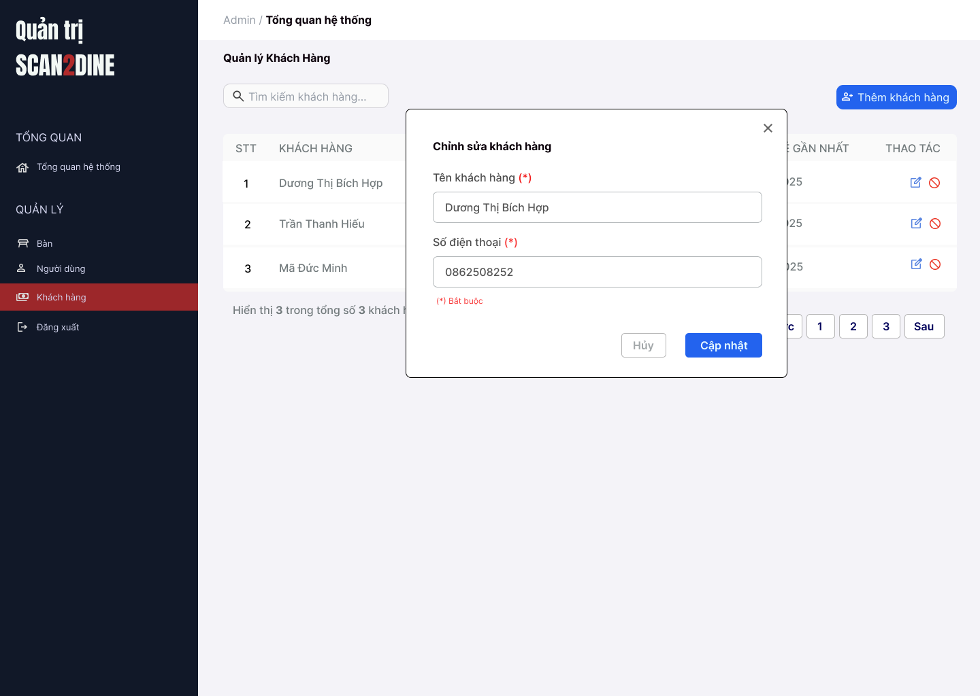
Test Case ID | Mô tả | Hành động | Điều kiện tiên quyết | Kết quả mong đợi | Kết quả thực tế | Kết quả |  |  | Kết quả |  |  | Chú thích
 |  |  |  |  |  | Vòng 1 |  |  | Vòng 2
 |  |  |  |  |  | Trạng thái | Ngày kiểm tra | Người kiểm tra | Trạng thái | Ngày kiểm tra | Người kiểm tra
GUI_SHOW Chỉnh sửa thông tin người dùng
GUI-CSKH01 | [Khách hàng] Textbox |  |  | - Label: "Tên khách hàng" - Status: Enable - Text color: Black - Placeholder: "Nhập tên khách hàng"
GUI-CSKH02 | [Số điện thoại] Textbox |  |  | - Label: "Số điện thoại" - Status: Enable - Text color: Black - Placeholder: "Nhập số điện thoại"
GUI-CSKH03 | [Thông báo bắt buộc] Text |  |  | -Text: "(*) Bắt buộc" - Status: Visible - Text color: Red
GUI-CSKH04 | [Hủy] Button |  |  | - Label: "Hủy" - Status: Enable - Text color: Gray - Background: White
GUI-CSKH05 | [Cập nhật] Button |  |  | - Label: "Cập nhật" - Status: Enable - Text color: White - Background: Blue
FUNCTION_SHOW Chỉnh sửa thông tin khách hàng
FUNC-CSKH01 | Kiểm tra hiển thị màn hình [Chỉnh sửa thông tin khách hàng] | 1. Mở trình duyệt firefox/safari/CocCoc 2. Nhập Url vào trình duyệt: [https://login.live.com/login.srf?lc=1066] 3. Đăng nhập vào hệ thống bằng tài khoản quản trị viên 4. Trên thanh sidebar bên trái, chọn mục [Khách hàng] 5. Chọn vào button [Chỉnh sửa thông tin khách hàng] |  | Hiển thị màn hình Chỉnh sửa khách hàng thành công
FUNC-CSKH02 | Kiểm tra việc thêm mới record [Chỉnh sửa thông tin khách hàng] không thành công trong trường hợp không nhập dữ liệu đến các tất cả các trường trên form | 1. Không nhập dữ liệu đến tất cả các trường trên form 2. Chọn trên button [Cập nhật] | Passed FUNC-CSKH01 | "Hiển thị message tại tất cả các trường bắt buộc nhập Hiển thị message: "Vui lòng nhập Tên khách hàng" tại textbox [Tên khách hàng] Hiển thị message: "Vui lòng nhập Số điện thoại" tại textbox [Số điện thoại]
FUNC-CSKH03 | Kiểm tra việc thêm mới record [Chỉnh sửa thông tin khách hàng] thành công trong trường hợp nhập dữ liệu đến các tất cả các trường trên form | 1. Nhập dữ liệu hợp lệ đến tất cả các trường trên form 2. Chọn trên button [Cập nhật] | Passed FUNC-CSKH01 | Hiển thị message: "Cập nhật khách hàng thành công"
FUNC-CSKH04 | Kiểm tra việc thêm mới record [Chỉnh sửa thông tin khách hàng] không thành công trong trường hợp người dùng không nhập dữ liệu đến textbox [Tên khách hàng] | 1. Không nhập dữ liệu đến textbox [Tên khách hàng] 2. Nhập giá trị hợp lệ đến các trường còn lại 3. Chọn trên button [Cập nhật] | Passed FUNC-CSKH01 | Hiển thị message: "Vui lòng nhập Tên khách hàng" tại textbox [Tên khách hàng]
FUNC-CSKH05 | Kiểm tra thêm mới record [Chỉnh sửa thông tin khách hàng] không thành công trong trường hợp user nhập kí tự đặc biệt đến textbox [Tên khách hàng] | 1. Nhập '@#^&*' đến textbox [Tên khách hàng] 2. Nhập giá trị hợp lệ đến các trường còn lại 3. Chọn trên button [Cập nhật] | Passed FUNC-CSKH01 | Hiển thị message: "Tên khách hàng không hợp lệ.".
FUNC-CSKH06 | Kiểm tra thêm mới record [Chỉnh sửa thông tin khách hàng] thành công trong trường hợp user nhập khoảng trắng 2 đầu đến textbox [Tên khách hàng] | 1. Nhập ' Hợp ' đến textbox [Tên khách hàng] 2. Nhập giá trị hợp lệ đến các trường còn lại 3. Chọn trên button [Cập nhật] | Passed FUNC-CSKH01 | Hệ thống tự động trim khoảng trắng 2 đầu và điều hướng người dùng sang giao diện trang chủ của khách hàng
FUNC-CSKH07 | Kiểm tra thêm mới record [Chỉnh sửa thông tin khách hàng] thành công trong trường hợp user nhập chữ đến textbox [Tên khách hàng] | 1. Nhập 'Hợp' đến textbox [Tên khách hàng] 2. Nhập giá trị hợp lệ đến các trường còn lại 3. Chọn trên button [Cập nhật] | Passed FUNC-CSKH01 | Hiển thị message: "Cập nhật khách hàng thành công"
...

Chặn khách hàng
Project Name | Xây dựng website gọi món thanh toán thông minh qua qr code và AI, kết nối khách hàng với quầy ăn tại chợ đêm
Module Code | Chặn khách hàng
 | Hoàn thành | Lỗi | Chưa kiểm tra | Bị chăn | Tổng số trường hợp thử nghiệm
Round 1 | 0 | 0 | 0 | 0
Round 2 |  | 0 | 0 | 0
 | 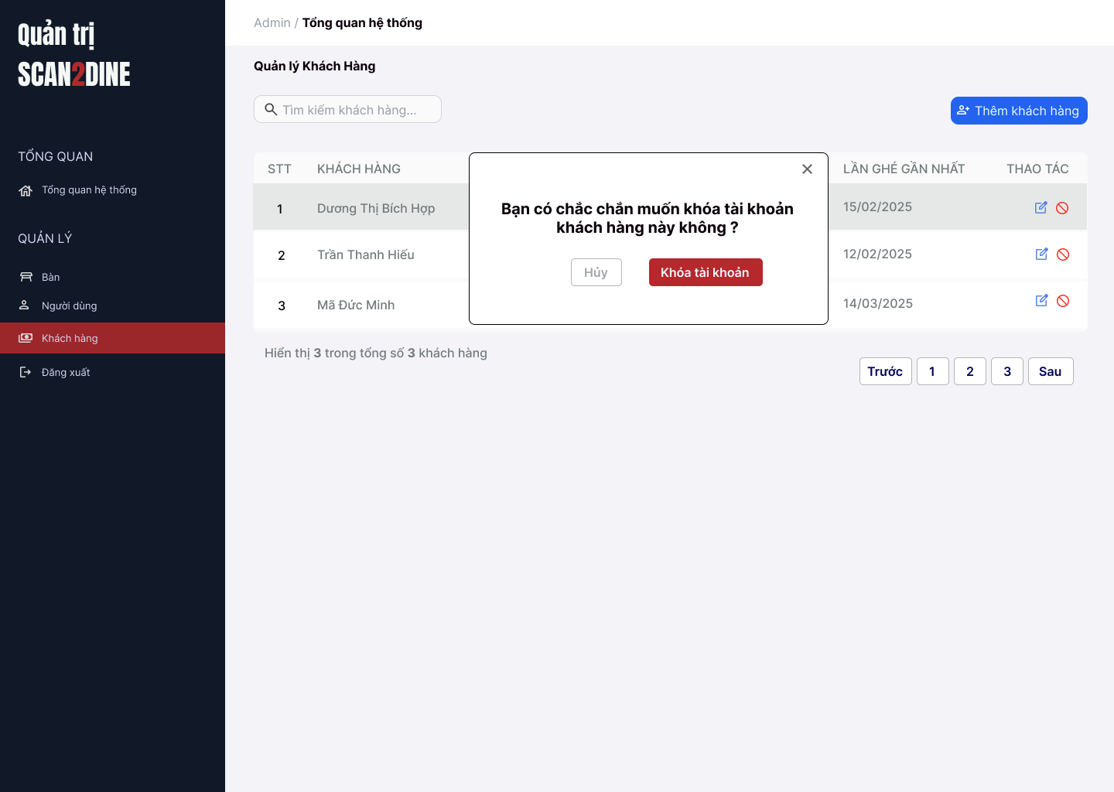
Test Case ID | Mô tả | Hành động | Điều kiện tiên quyết | Kết quả mong đợi | Kết quả thực tế | Kết quả
 |  |  |  |  |  | Vòng 1
 |  |  |  |  |  | Trạng thái | Ngày kiểm tra
GUI_SHOW Chặn khách hàng
GUI-CKH01 | [Hộp thoại xác nhận chặn khách hàng] Popup |  |  | - Status: Visible - Text color: Black
GUI-CKH02 | [Khóa tài khoản] Button |  |  | - Label: "Khóa tài khoản" - Status: Enable - Text color: White - Background: Red
GUI-CKH03 | [Hủy] Button |  |  | - Label: "Hủy" - Status: Enable - Text color: Gray - Background: White
GUI-CKH04 | [Nút đóng hộp thoại] Icon Button |  |  | - Icon: "X" góc bên phải - Status: Enable
FUNCTION_SHOW Chặn khách hàng
FUNC-CKH01 | Kiểm tra hiển thị màn hình [Quản lý khách hàng] | 1. Mở trình duyệt firefox/safari/CocCoc 2. Nhập Url vào trình duyệt: [https://login.live.com/login.srf?lc=1066] 3. Đăng nhập vào hệ thống bằng tài khoản quản trị viên 4. Trên thanh sidebar bên trái, chọn mục [Khách hàng] |  | Màn hình [Quản lý khách hàng] được hiển thị thành công. Ngôn ngữ hiển thị trùng với cài đặt ngôn ngữ của trình duyệt.
...

